自组装数据收集标准化
序号 | 化合物类型 | 化合物 | 英文名称 | 化合物图片 | SMILES号 | CAS号 | 组装类型 | 组装驱动力分析 | 形貌类型 | 粒径 | 溶剂信息 |  |  |  | 组装温度 | pH值 | 搅拌/超声条件 | 组装（搅拌）时间 | 生物活性 | 实验方法 | 参考文献（DOI号） | 分子的特征参数 | 备注
 |  |  |  |  |  |  |  |  |  |  | 溶剂体系 | 溶质 | 浓度 | 备注
1 | 多酚 | 没食子酸 | Gallic acid |  | C1=C(C=C(C(=C1O)O)O)C(=O)O | 149-91-7 | 自组装; 超分子水凝胶 | π-π堆积；氢键 | 棒状纤维 | 1 μm | 水 | 没食子酸 | 40 mg/mL（最低） | — | 70℃溶解再冷却 | 中性水溶液 | 轻轻摇晃 | 冷却后快速自组装 | 1. 良好生物相容性、无细胞毒性 2. 抗菌（大肠杆菌、金黄色葡萄球菌） 3. 抗炎（抑制 NF‑κB、STAT3 通路） 4. 促进感染 / 非感染伤口愈合、加速皮肤再生 | 1. GA 粉末溶于超纯水 2. 70℃加热至透明均一溶液 3. 冷却至室温，轻摇→自组装成水凝胶 | 10.1002/adhm.202102476 | 连苯三酚
2 | 多酚 | 槲皮素 | Quercetin |  | C1=CC(=C(C=C1C2=C(C(=O)C3=C(C=C(C=C(C=C3O2)O)O)O)O)O | 117-39-5 | 自组装；水凝胶复合组装 | 静电相互作用；氢键；疏水相互作用 | 1. 球形纳米粒； 2. 多孔水凝胶 | 纳米粒：222.0±7.57 nm；水凝胶孔径：57.36±13.89 μm | 水 | 壳聚糖 + TPP + 槲皮素 + GelMA | 2 mg/mL（壳聚糖），3 mg/mL（槲皮素），2 mg/mL（TPP），10% w/v（GelMA） | 2%乙酸（壳聚糖溶剂） | 1. QNPs：25℃ 2. GelMA：50 ℃ | 1. QNPs：pH 5.5 2. 水凝胶：中性 | 1. QNPs：超声处理； 2. QNPs@GelMA：超声震荡 10 min | 1. QNPs：超声 1 h； 2. GelMA 混合：超声 10 min； 3. 光交联：UV 光照 30 s | 1. 抗氧化、清除 ROS； 2. 抗炎（抑制 TNF-α、IL-6、IL-1β）； 3. 促进巨噬细胞 M2 极化； 4. 促血管生成； 5. 抑制细胞凋亡； 6. 加速糖尿病创面愈合 | 1. 离子凝胶法制备 QNPs； 2. 光交联法制备 QNPs@GelMA 水凝胶； 3. 体外细胞实验、体内糖尿病小鼠创面实验 | 10.1016/j.phymed.2026.158137 | 多羟基结构；黄酮母核；具有氢键供体 / 受体；疏水芳环结构 | 1. 先自组装为槲皮素负载壳聚糖纳米粒 (QNPs)，再复合 GelMA 形成水凝胶； 2. 包封率 98.55±0.56%，载药量 19.54±0.05%； 3. 靶向 RAGE/NF-κB 信号通路
3 | 多酚 | 白藜芦醇 | Resveratrol |  | C1=CC(=CC=C1/C=C/C2=CC(=CC(=C2)O)O)O | 501-36-0 | 黄芩苷 - 白藜芦醇共自组装；无载体纳米药物 | π-π 堆积；分子间氢键 | 球形纳米粒 | 平均粒径 218.2±10.5 nm；PDI=0.135±0.08 | DMSO/水 | 白藜芦醇 | 10 mmol/mL（母液） | — | 25 ℃ | 中性水溶液 | 超声处理 | 超声后快速组装 | 1. 抗呼吸道合胞病毒（RSV），EC₅₀=30.1 μM2. 抗氧化、清除 ROS3. 抗炎，调控巨噬细胞 M1→M2 极化4. 抑制 RSV 诱导的肺部炎症与损伤 | 1. 黄芩苷与白藜芦醇按 1:1 摩尔比溶于 DMSO2. 取 100 μL 储备液加入 5 mL 水3. 超声制得 BRN，冻干保存 | 10.1016/j.biomaterials.2022.121698 | 1. 含多个酚羟基2. 苯环结构，易形成 π-π 作用3. 氢键供体 / 受体位点丰富 | 与黄芩苷共组装形成 BRN，抗病毒活性为单体 2 倍，肺部滞留时间显著延长，适合雾化吸入治疗 RSV 肺炎
4 | 多酚 | 木犀草素 | Luteolin |  | C1=CC(=C(C=C1C2=CC(=O)C3=C(C=C(C=C3O2)O)O)O)O | 491-70-3 | 金属 - 多酚配位自组装；铜 - 木犀草素纳米复合物（CuL NCs） | 金属配位键（Cu²⁺与酚羟基 / 羰基配位）；氢键；π-π 堆积 | 均匀球形纳米粒 | 平均粒径 7.58±0.90 nm；Zeta：−35.7±3.83 mV | 水 | PVP + CuSO₄ + Lut | 30 mg/mL（PVP），5.25 mg/mL（CuSO₄），1 mg/mL（Lut） | Cu²⁺ | 25 ℃ | 中性水溶液 | 磁力搅拌，10000 rpm 离心 10 min | 72 h | 1. 高效清除多种 ROS（ABTS⁺、DPPH、H₂O₂、・OH、・O₂⁻）2. 激活 Nrf2/HO-1 通路，抑制 NF-κB 通路3. 促进巨噬细胞 M1→M2 极化4. 保护肠上皮、修复肠道屏障5. 调节肠道菌群，减少致病菌、增加益生菌 | 1. PVP 溶于水→加 CuSO₄搅拌溶解→加 Lut2. 室温搅拌 72 h3. 离心除未反应 Lut4. 100 KD 超滤管除多余 PVP/Cu²⁺ | 10.1038/s41467-023-36792-9 | 1. 含多个酚羟基，强金属配位能力2. 苯环与羰基结构，易形成 π-π 与氢键3. 强抗氧化、抗炎天然黄酮 | 与 Cu²⁺配位形成无载体纳米复合物，显著提升水溶性、稳定性、生物利用度；可腹腔注射用于炎症性肠病（IBD）靶向治疗
5 | 多酚 | 绿原酸 | Chlorogenic acid |  | C1[C@H]([C@H]([C@@H](C[C@@]1(C(=O)O)O)OC(=O)/C=C/C2=CC(=C(C=C2)O)O)O)O | 327-97-9 | 金属 - 多酚配位自组装；绿原酸 - 锌纳米粒（CHA-Zn NPs） | 金属配位键（Zn²⁺与酚羟基、羧基配位）；氢键；范德华力 | 类球形均匀纳米粒 | TEM：≈50 nm；DLS：≈140 nm；Zeta：≈−15 mV | 水 | — | — | — | 40 ℃ | 8 | 磁力搅拌 | 2 h | 1. 高效清除 ROS、修复线粒体损伤2. 抑制 NF-κB p65 磷酸化、激活 STAT6 通路3. 诱导巨噬细胞 M1→M2 极化4. 抗炎、抗氧化、免疫调节5. 加速糖尿病创面愈合、促进胶原沉积 | 1. 配制 CHA 水溶液，调 pH=82. 加入 Zn²⁺溶液，40 ℃搅拌 2 h3. 配位 - 自组装形成 CHA-Zn NPs | 10.1016/j.colsurfb.2022.113055 | 1. 含羧基、多个酚羟基，强金属配位能力2. 苯环结构，易形成氢键与 π-π 作用3. 天然抗氧化、抗炎多酚 | pH 响应型纳米粒；溶酶体酸性环境下 3 h 内爆释；用于糖尿病伤口修复，生物相容性优异
6 | 多酚 | 姜黄素 | Curcumin |  | COC1=C(C=CC(=C1)/C=C/C(=O)CC(=O)/C=C/C2=CC(=C(C=C2)O)OC)O | 458-37-7 | 无载体二元共自组装；姜黄素 - 甘草次酸纳米粒（CG NPs） | π-π 堆积；氢键；烷基 - 烷基相互作用；π- 烷基相互作用 | 球形、表面光滑 | DLS：109.50±1.30 nm；PDI：0.121±0.012；Zeta：−19.20±0.46 mV | DMSO/水 | PVP + 目标物 | — | 有机相:水=1:15（v/v） | 25 ℃ | 中性水溶液 | 300 W 超声 5 min | 快速自组装（约 20–30 ns 稳定） | 1. 抑制脂肪生成、促进脂解2. 诱导白色脂肪褐变，上调 UCP13. 调控巨噬细胞 M1→M2 极化4. 抗炎、改善胰岛素抵抗5. 降体重、提升能量消耗 | 1. 姜黄素与甘草次酸按 1:0.6 溶于 DMSO/PVP2. 滴入纯水并超声3. 透析除有机溶剂，超滤得 CG NPs | 10.1021/acsnano.5c20129 | 1. 共轭双键与苯环，强 π-π 作用2. 酚羟基 / 羰基，易形成氢键3. 疏水刚性骨架，易疏水聚集 | 与甘草次酸协同组装成无载体纳米粒；载入黑磷可溶微针，经皮给药联合温和光热治疗肥胖，缓释、生物相容性好
7 | 多酚 | 芹菜素 | Apigenin |  | C1=CC(=CC=C1C2=CC(=O)C3=C(C=C(C=C3O2)O)O)O | 520-36-5 | FeOOH 辅助金属 - 多酚配位自组装；FeOOH@Fe-Ap NPs | Fe³⁺配位键（与羟基、羰基配位）；疏水相互作用为主；氢键辅助 | 核壳纺锤形 / 棒状纳米粒 | 长轴：264.7±56.2 nm；短轴：95.8±17.5 nm；壳厚：30.2±9.4 nm | DMSO/水 | FeCl₃ + 芹菜素 | 100 mM（FeCl₃），10 mM（芹菜素） | Fe³⁺ | 40 ℃ | 中性水溶液 | 磁力搅拌；8800 rpm 离心 10 min | 12 h | 1. 诱导肿瘤细胞 G2/M 期阻滞、促凋亡2. 释放 Fe²⁺引发铁死亡、产・OH、耗 GSH、降 GPX43. 抑制 HepG2 肝癌细胞增殖4. T₂加权 MR 肿瘤成像5. 体内抑瘤率 76.7% | 1. FeCl₃水溶液与芹菜素 DMSO 溶液混合2. 40 ℃搅拌 12 h 生成 FeOOH@Fe-Ap NPs3. 离心洗涤纯化 | 10.1016/j.jconrel.2023.05.020 | 1. 单配位点多酚，仅 1 组有效配位结构2. 含酚羟基、羰基，可与 Fe³⁺配位3. 疏水性强、水溶性差 | FeOOH 辅助突破单配位点多酚无法构建 MPNs 限制；肿瘤微环境 GSH 响应释药；铁死亡 + 凋亡协同抗肿瘤；兼具 MR 成像功能
8 | 多酚 | 葛根素 | Puerarin |  | C1=CC(=CC=C1C2=COC3=C(C2=O)C=CC(=C3[C@H]4[C@@H]([C@H]([C@@H]([C@H](O4)CO)O)O)O)O)O | 3681-99-0 | 单分子自组装水凝胶；光甘草定 - 葛根素共组装水凝胶（GLA-PUE@gel） | 分子间氢键；π-π 堆积；疏水相互作用 | 三维多孔网状结构；交织纤维网络 | 孔结构为微米级；纤维为纳米级 | PBS | 葛根素 | 92.46 mM | pH 7.4 | 85 ℃加热溶解，冷却至 25 ℃凝胶化 | 7.4 | 加热溶解后自然冷却 | 冷却后快速形成凝胶 | 1. 抗炎、抗氧化、激活 Nrf2 通路2. 抑制 TNF-α、IL-1β、NO 释放3. 调控巨噬细胞 M1→M2 极化4. 竞争性结合 ACE2，抗 SARS-CoV-2 入侵5. 缓解急性肺损伤、降低肺水肿 | 1. 葛根素加入 PBS，85 ℃加热至澄清2. 加入光甘草定乙醇溶液混匀3. 自然冷却至室温形成水凝胶 | 10.1002/advs.202407802 | 1. 含酚羟基、葡萄糖苷基、苯环结构2. 双亲性分子，易于自组装3. 水溶性优于大多数黄酮化合物4. 可作为无载体自组装凝胶基质 | 模拟葛根汤煎煮后凝胶化过程；无载体水凝胶；实现药物同步缓释；生物安全性高、生物相容性好
9 | 多酚 | 柚皮素 | Naringenin | 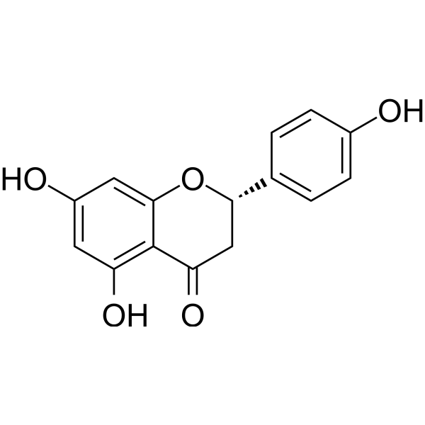 | C1[C@H](OC2=CC(=CC(=C2C1=O)O)O)C3=CC=C(C=C3)O | 480-41-1 | 与姜黄素自组装形成 NC NPs；负载于温敏水凝胶形成 NC@Gel | π-π 堆积；氢键 | 纳米颗粒 | 平均约 110 nm | DMSO/水 | Nar | 20 mg/mL（母液），0.3 mg/mL（工作） | — | 25 ℃ | 中性 | 1. Cur 与 Nar 母液超声混合 5 min2. 冰浴超声 15 min | 搅拌 6 h | 1. 抗氧化、抗炎2. 修复线粒体功能（恢复膜电位、改善钙超载、减少 mtROS）3. 激活 Nrf2/HO-1 通路、抑制 NF-κB 通路4. 促进内皮细胞增殖与迁移5. 调控巨噬细胞 M2 型极化6. 加速糖尿病创面愈合 | 1. PVP 溶于纯水2. Nar 与 Cur DMSO 母液超声混合3. 逐滴加入 PVP 溶液，持续搅拌4. 冰浴超声，4℃保存 | 10.1016/j.mtbio.2025.102417 IF: 10.2 Q1 B1 | 黄酮类小分子，含酚羟基、苯环结构，易形成氢键与 π-π 堆积 | 与姜黄素（Cur）协同自组装，提升稳定性与生物利用度；负载于 PDLLA-PEG-PDLLA 温敏水凝胶用于糖尿病创面治疗
10 | 多酚 | 咖啡酸 | Caffeic acid | 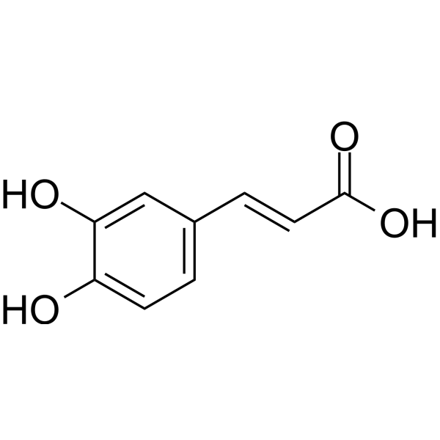 | C1=CC(=C(C=C1/C=C/C(=O)O)O)O | 331-39-5 | 接枝壳聚糖后与 Fe³⁺配位自组装；参与构建双网络水凝胶 CHI (C)-F/N-A | 配位键（邻苯二酚与 Fe³⁺）；氢键；π-π 堆积；疏水作用 | 多孔网状水凝胶结构 | 孔状结构，孔径均一；无纳米颗粒粒径 | 乙醇/水 | 咖啡酸 | — | 稀HCl，接枝反应 | 25 ℃ | 接枝反应 pH=2–5；体系中性 | 磁力搅拌；无需超声 | 接枝反应 12 h，透析 4 d | 1. 高效抗氧化（清除 H₂O₂、DPPH、ROS）2. 协同抗菌（联合壳聚糖 + Fe³⁺）3. 抗炎（抑制 M1 型巨噬细胞极化）4. 促进感染伤口愈合、血管再生、胶原沉积 | 1. 咖啡酸通过 EDC 法接枝到壳聚糖上制得 CHI (C)2. CHI (C) 与 NIPAM/AM 混合，加入 Fe³⁺形成预交联液3. 4℃下 UV 光固化（365 nm，5.8 W/cm²）4 min 形成双网络水凝胶 | 10.1021/acsnano.5c07573 | 含邻苯二酚结构，易与金属离子形成配位；富含酚羟基，强氢键与抗氧化能力 | 作为功能单元接枝壳聚糖，赋予水凝胶光热、pH/GSH 响应、可调黏附与微环境调控能力；用于感染性创面修复
11 | 多酚 | 异槲皮苷 | Isoquercitrin | 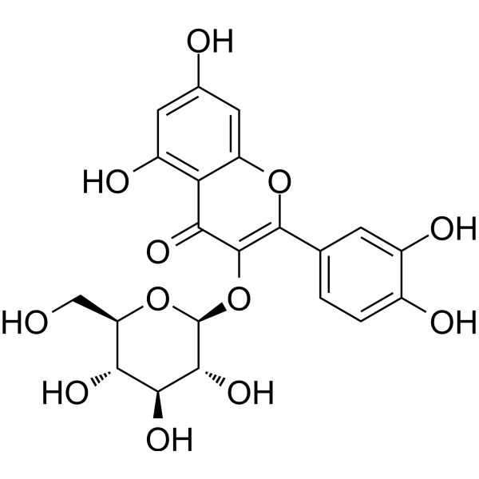 | C1=CC(=C(C=C1C2=C(C(=O)C3=C(C=C(C=C3O2)O)O)O[C@H]4[C@@H]([C@H]([C@@H]([C@H](O4)CO)O)O)O)O)O | 482-35-9 | 酶促糖基化自组装；参与构建 HSC-DE 双酶级联自组装体系 | 氢键、π-π 堆积、疏水作用；酶催化糖苷键形成 | 无纳米形貌，为水溶性糖苷产物；体系为细菌生物膜纳米纤维网络 | / | DMSO/水 | 酶反应体系 | 0.01–0.2 g/L | — | 梯度温度：45℃→50℃→55℃ | 最优 pH=7.6 | 磁力搅拌、IPTG 诱导；超声细胞破碎 | 酶反应 24 h；蛋白诱导 18 h | 1. 强效抗氧化、抗炎、抗肿瘤增殖2. 高生物利用度、低毒性3. 可作为糖尿病肾病、过敏症保护剂4. 食品添加剂与膳食补充剂 | 1. 构建 CsgA-RhaB1-ΔN-SpyTag 与 DGAS-SpyCatcher 融合蛋白2. 大肠杆菌表达并自组装形成 Curli 纳米纤维3. 以芦丁、蔗糖为底物，一锅法酶促合成 EMIQ（含异槲皮苷） | 10.1016/j.foodchem.2026.148119 | 槲皮素 - 3-O - 葡萄糖苷，含酚羟基、苯环、糖苷键，易形成氢键与 π 作用；水溶性优于槲皮素 | 为酶改性异槲皮苷（EMIQ）核心成分；通过异肽肽自组装双酶体系高效制备；IQ-G3 为最高生物利用度产物
12 | 多酚 | 低聚表没食子儿茶素没食子酸酯（OEGCG） | Oligomeric Epigallocatechin Gallate (OEGCG) | 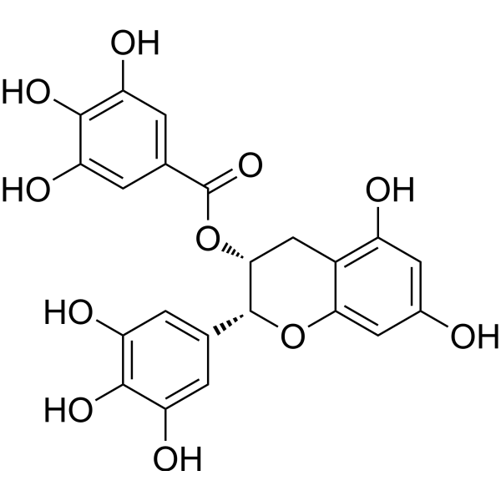 | C1[C@H]([C@H](OC2=CC(=CC(=C21)O)O)C3=CC(=C(C(=C3)O)O)O)OC(=O)C4=CC(=C(C(=C4)O)O)O | 989-51-5 | 与 DNase‑I 自组装形成纳米复合物 O/DNase‑I | 氢键、疏水作用、π‑π 堆积、静电作用 | 近球形纳米颗粒 | DLS：~269.7 nm；TEM：200–300 nm | 生理盐水 | OEGCG + DNase‑I | 75 μg/mL（OEGCG），2000 μg/mL（DNase‑I） | 0.15 M NaCl | 4 ℃ | 7.4 | 低速搅拌（50 rpm），蠕动泵滴加 | 平衡 1 h | 1. 清除 NETs、降解胞外 DNA2. 抗氧化、清除 ROS3. 抗炎、促 M2 巨噬细胞极化4. 促进糖尿病创面愈合、血管再生与胶原沉积 | 1. EGCG 经乙醛聚合制 OEGCG2. OEGCG 溶液缓慢滴入 DNase‑I 溶液3. 4 ℃静置组装，超滤纯化 | 10.1002/agt2.70235 | 含多个邻苯二酚 / 没食子酰基，强氢键与金属配位能力；易自组装与蛋白结合 | OEGCG 稳定性优于 EGCG；纳米复合物可保护 DNase‑I，延长酶活；靶向 NETs 治疗糖尿病溃疡
13 | 多酚 | 红景天苷 | Salidroside |  | C1=CC(=CC=C1CCO[C@H]2[C@@H]([C@H]([C@@H]([C@H](O2)CO)O)O)O)O | 10338-51-9 | 与 Cu²⁺、NIR‑II 荧光分子自组装，形成 SCuFs 纳米放射增敏剂 | 金属配位键（红景天苷羟基与 Cu²⁺）、氢键、疏水作用、π‑π 堆积 | 均匀球形纳米颗粒 | TEM：≈30 nm；DLS：水合粒径≈30 nm | DMSO/水 | 红景天苷 + Cu(NO₃)₂ | 50 mM（红景天苷），10 mM（Cu(NO₃)₂） | Cu²⁺ | 25 ℃ | 7.4 | 磁力搅拌，无需超声 | 6 h | 1. 抑制 Nrf2 通路、提升肿瘤放射敏感性2. 诱导肿瘤细胞 G2/M 期阻滞、增强 DNA 损伤3. 协同 CDT，催化生成・OH4. 降低 HIF‑1α、改善肿瘤乏氧5. 高生物相容性、低系统毒性 | 1. 红景天苷溶于 DMSO / 水，滴加 Cu²⁺溶液2. 加入 NIR‑II 荧光分子，调 pH=7.43. 室温搅拌 6 h，离心纯化得到 SCuFs | 10.1002/adma.202413226 | 含酚羟基、葡萄糖苷键；可与金属离子强配位；水溶性好、易自组装 | 肿瘤微环境 GSH 响应解离；NIR‑II 荧光实时监测・OH；实现放疗 + 化学动力学协同治疗
14 | 多酚 | 光甘草定 | Glabridin | 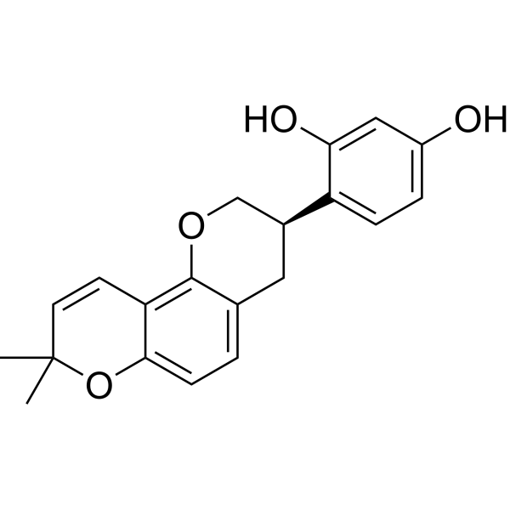 | CC1(C=CC2=C(O1)C=CC3=C2OC[C@H](C3)C4=C(C=C(C=C4)O)O)C | 59870-68-7 | 非自组装；与葛根素共组装形成超分子水凝胶（GLA‑PUE@gel） | 氢键、π‑π 堆积（与葛根素分子间作用） | 三维多孔网络结构 | 孔壁光滑、孔径不均一；GLA‑PUE@gel 孔径小于纯葛根素凝胶 | PBS | GLA + 葛根素 | 3.08 mM（GLA），92.46 mM（葛根素） | pH 7.4，摩尔比 1:30 | 85 ℃加热溶解，自然冷却至 25 ℃ | 7.4 | 加热混匀，自然冷却 | 加热 5 min，冷却后快速成胶 | 1. 强效抗炎（抑制 TNF‑α、IL‑1β、NO）2. 抗氧化（清除 DPPH 自由基、降低 ROS）3. 抑制 SARS‑CoV‑2 关键靶点（ACE2、3CLpro、PLpro、TNF）4. 重编程 M1→M2 巨噬细胞5. 缓解急性肺损伤、减轻肺水肿 | 1. 葛根素加入 PBS，85 ℃加热全溶2. 加入光甘草定乙醇液，继续加热 5 min3. 自然冷却至室温，形成均一水凝胶 | 10.1002/advs.202407802 IF: 14.1 Q1 B1 | 分子式：C₂₀H₂₀O₄；含多个酚羟基，具多酚典型抗氧化 / 抗炎特征 | 1. 光甘草定自身疏水不溶于水，无法自组装2. 依赖葛根素自组装形成共凝胶，实现增溶与同步缓释3. 符合 Lipinski 等成药规则，体内安全性高
15 | 多酚 | 原花青素 | Proanthocyanidins | 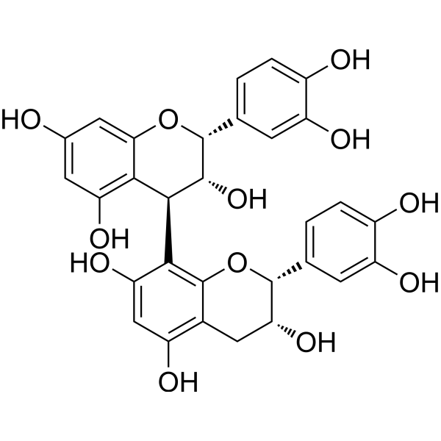 | C1C(C(OC2=CC(=CC(=C21)O)O)C3=CC(=C(C=C3)O)O)OC4(C(C(C5=C(C=C(C=C5O4)O)O)O)O)C6=CC(=C(C=C6)O)O | 4852-22-6 | 金属 - 多酚配位自组装；与 Mg²⁺形成 Mg-PC 纳米花；复合水凝胶 | 配位键（与 Mg²⁺）、氢键、π-π 堆积 | 纳米花状；三维多孔网络水凝胶 | Mg-PC：300–500 nm（SEM）；200–600 nm（DLS） | 乙醇/水 | PC + MgCl₂ | 0.125 g（PC），2.5 g/40 mL（MgCl₂） | Mg²⁺ | 180 ℃（水热反应） | 9–12 | 磁力搅拌混匀 | 水热反应 24 h | 1. 强效抗氧化、清除 DPPH 自由基、降低 ROS2. 抗炎、促巨噬细胞 M2 极化3. 促 BMSCs 迁移、增殖4. 促软骨 / 成骨分化、修复腱 - 骨界面5. 协同 Mg²⁺缓释长达 56 天 | 1. PC 与 MgCl₂溶于乙醇2. 调 pH 至碱性，180 ℃水热 24 h3. 离心纯化、冻干得 Mg-PC 纳米粒4. 与 Dop-HA/F127 复合成温敏水凝胶 | 10.1016/j.bioactmat.2024.02.024 | 分子式：C₃₀H₂₆O₁₂；Mw=468.42 Da；多酚羟基，强配位与抗氧化能力 | 1. 自身难自组装，需金属离子（Mg²⁺）介导配位组装2. 形成 Mg-PC 纳米花，兼具载药与交联作用3. 复合水凝胶具温敏、可注射、自修复、组织黏附性
16 | 多酚 | 山奈酚 | Kaempferol | 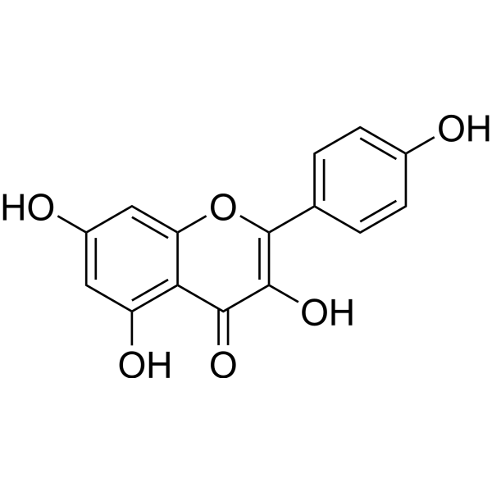 | C1=CC(=CC=C1C2=C(C(=O)C3=C(C=C(C=C3O2)O)O)O)O | 520-18-3 | 非自组装；与硫辛酸（LA）共组装形成超分子水凝胶（LTK） | 氢键、静电相互作用、π-π 堆积、范德华力 | 三维多孔网络状凝胶结构 | 多孔结构（SEM） | Tris缓冲液 | 山奈酚 + LA | 10%–60%（w/w，山奈酚/LA质量） | Tris碱助溶 | 70 ℃ | 中性（Tris 调节） | 磁力搅拌 | 60 s 搅拌 + 冻融循环（-20 ℃ 1 h，25 ℃ 1 h） | 1. 强效抗氧化、清除自由基、降低 ROS2. 广谱抗菌（MRSA、大肠杆菌）3. 抗炎、促巨噬细胞 M2 极化4. 促血管生成、加速糖尿病感染伤口愈合5. 提升水凝胶黏附性与稳定性 | 1. 山奈酚 + 硫辛酸溶于 Tris 水溶液2. 70 ℃搅拌 60 s 共聚3. 冻融循环处理形成稳定水凝胶 | 10.1016/j.mtbio.2025.102504 | 分子式：C₁₅H₁₀O₆；含多个酚羟基，黄酮母核，强氢键与 π-π 堆积能力 | 1. 自身疏水无法自组装，需硫辛酸协同共组装2. 作为物理交联剂增强水凝胶强度与黏附性3. 与 TYPHANOSIDE 协同实现止血 + 修复双功能
17 | 多酚 | 芒果苷 | Mangiferin | 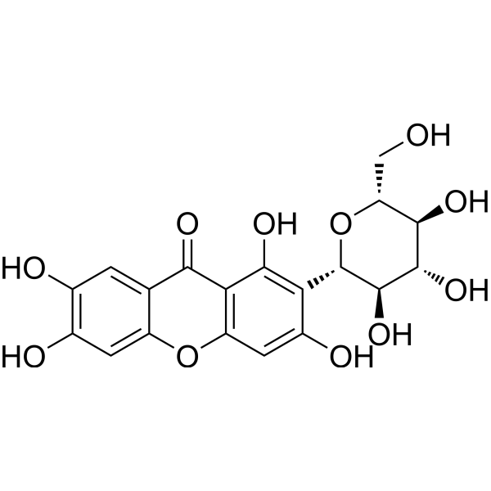 | C1=C2C(=CC(=C1O)O)OC3=C(C2=O)C(=C(C(=C3)O)[C@H]4[C@@H]([C@H]([C@@H]([C@H](O4)CO)O)O)O)O | 4773-96-0 | 共组装；硼酸诱导超分子水凝胶 | 氢键；π-π 堆积；邻二酚羟基与硼酸结合 | 多孔层状；纳米纤维网络 | 纤维直径 50–100 nm | 硼酸缓冲液 | — | — | H₃BO₃/NaOH | 70 ℃加热，室温冷却 | 约 8.0（弱碱性） | 70 ℃搅拌 5 min | 室温静置 12 h | 抗炎；减轻脑水肿；神经保护；止血；修复血脑屏障；无毒性 | 1. 分散于硼酸溶液 2. 调 pH 3. 加热溶解 4. 冷却成胶 5. 冻干成自凝胶粉 | 10.1002/adfm.202401485 | 黄酮碳苷；含邻苯二酚结构；多酚羟基；可与硼酸络合 | 需与芦丁、硼酸共组装；单独不稳定；冻干粉可遇水再生凝胶
18 | 多酚 | 芦丁 | Rutin | 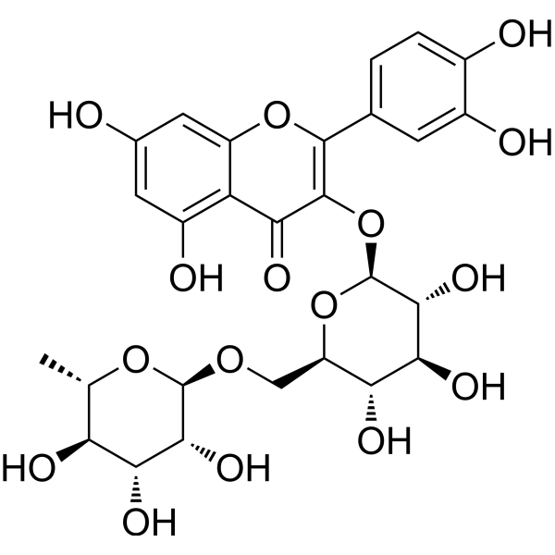 | C[C@H]1[C@@H]([C@H]([C@H]([C@@H](O1)OC[C@@H]2[C@H]([C@@H]([C@H]([C@@H](O2)OC3=C(OC4=CC(=CC(=C4C3=O)O)O)C5=CC(=C(C=C5)O)O)O)O)O)O)O)O | 153-18-4 | 共组装；无载体纳米粒 | 疏水相互作用；π-π 堆积；氢键 | 球形纳米粒 | 105.8±4.9 nm；TEM 约 100 nm | 甲醇/水 | — | — | — | 25 ℃ | 中性 | 剧烈搅拌 | 滴加完毕后搅拌 2 h | 1. 抗氧化、清除 ROS2. 抗炎、抑制 IL-6、TNF-α3. 神经保护、促进脊髓损伤修复4. 改善运动功能恢复 | 1. 芦丁与 MP₂-TK 共溶于甲醇2. 滴入水中剧烈搅拌3. 透析 12 h，冻干得纳米粒 | 10.1021/acsnano.3c00360 | 黄酮醇类糖苷；双亲性；多酚羟基；可参与疏水与 π-π 作用 | 与甲泼尼龙二聚体共组装；ROS 响应释药；用于脊髓损伤治疗
19 | 多酚 | 二氢杨梅素 | Dihydromyricetin | 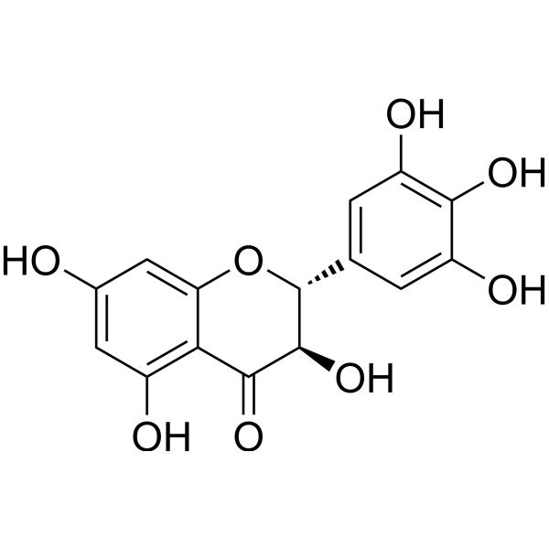 | C1=C(C=C(C(=C1O)O)O)[C@@H]2[C@H](C(=O)C3=C(C=C(C=C3O2)O)O)O | 27200-12-0 | 与 PEG 1000 自组装，形成 DMY-1000 NAs 纳米组装体 | 氢键破坏与重构、疏水作用、π-π 堆积、静电作用 | 均匀点状纳米颗粒 | TEM：~5.08 nm；AFM 厚度：~6.01 nm | 水 | DMY + PEG‑1000 | — | — | 180 ℃（水热） | 中性 / 弱碱性 | 水热反应，磁力搅拌 | 8 h | 1. 广谱清除 ROS（・OH、O₂⁻、DPPH・、ABTS⁺・）2. 强效抗氧化、抗炎3. 靶向肠道炎症部位4. 治疗溃疡性结肠炎 (UC)、克罗恩病 (CD)5. 高生物相容性、无全身毒性 | 1. DMY 与 PEG 1000 溶于纯水2. 调 pH，180 ℃水热反应 8 h3. 冷却纯化得 DMY-1000 NAs | 10.1002/adfm.202305133 | 多酚羟基结构，强氢键与抗氧化能力；水溶性差，易自组装 | PEG 1000 破坏分子间氢键，提升水溶性；负电性（-41.8 mV），静电靶向炎症肠道；可口服，胃肠道稳定
20 | 醌类 | 芦荟素 | Aloin |  | C1=CC2=C(C(=C1)O)C(=O)C3=C([C@H]2[C@H]4[C@@H]([C@H]([C@@H]([C@H](O4)CO)O)O)O)C=C(C=C3O)CO | 1415-73-2 | 小分子自组装；纳米粒自组装 | π-π 堆积；分子间氢键；疏水相互作用 | 球形纳米粒 | 50–100 nm（TEM）；60–200 nm（DLS） | PBS | — | 20 mg/mL | — | 80 ℃ | 6 | 涡旋 + 加热振荡，1000 rpm | 10 min | 1. 调控小胶质细胞 M1→M2 极化、抗炎2. 清除 ROS、保护线粒体膜、抑制 mtDNA 释放3. 阻断 cGAS-STING/NF-κB 通路4. 神经保护、改善帕金森病模型症状5. 高生物相容性、低毒性 | 1. 芦荟素粉末加入 PBS（pH 6.0）2. 涡旋混匀3. 80 ℃、1000 rpm 加热振荡 10 min4. 稀释得工作液 | 10.1021/acsnano.5c12630 | 蒽醌母核；多羟基；含葡萄糖苷；平面芳香结构；可形成 π-π 与氢键 | 自组装后水溶性与细胞摄取显著提升；可结合 MTPN 蛋白并变构调控；可跨越血脑屏障，用于神经炎症疾病
21 | 醌类 | 紫草素 | Shikonin |  | CC(=CC[C@H](C1=CC(=O)C2=C(C=CC(=C2C1=O)O)O)O)C | 517-89-5 | 自组装；金属配位超分子纳米粒；透明质酸修饰靶向纳米粒 | 金属配位（Fe³⁺与羟基、羰基）；静电作用；π-π 堆积；范德华力 | 球形纳米粒 | SF NPs：135.5 nm；HSF NPs：171.2 nm（DLS）；TEM 下 < 100 nm | DMF/水 | — | 10 mg/mL（母液） | — | 25 ℃ | 中性 | 冰浴超声 400 W，10 min；室温磁力搅拌 | 超声 10 min + 搅拌 12 h | 1. 抑制 PKM2、下调 MMP9，抑制肿瘤增殖与转移 2. 诱导肿瘤细胞铁死亡、促 ROS 累积 3. 改善肿瘤酸性微环境 4. 体内抑瘤率 76.94%，降低肺转移 | 1. FeCl₃・6H₂O 溶于纯水，SK 溶于 DMF 2. 混合后冰浴超声制备 SF NPs 3. 加入透明质酸搅拌 12 h 得 HSF NPs 4. 超滤离心纯化 | 10.1016/j.carbpol.2025.123939 | 萘醌母核；多羟基、羰基；可与金属离子多配位；疏水共轭结构 | 与 Fe³⁺配位自组装；透明质酸修饰实现 CD44 靶向；GSH / 透明质酸酶响应释药；提高水溶性与生物利用度
22 | 醌类 | 大黄酸 | Rhein |  | C1=CC2=C(C(=C1)O)C(=O)C3=C(C2=O)C=C(C=C3O)C(=O)O | 478-43-3 | 无载体自组装；与苦参碱共组装纳米粒（RM NPs）；负载 GelMA 水凝胶 | 分子间氢键；π-π 堆积；范德华力；静电作用 | 类球形纳米粒 | 平均约 75 nm（DLS） | DMSO/水 | 大黄酸 + 苦参碱 | — | 摩尔比 1:1 | 60 ℃ | 中性（PBS 7.4） | 磁力搅拌、加热 | 搅拌 6 h + 透析 12 h | 1. 显著促进小鼠皮肤伤口愈合2. 提高大黄酸水溶性与生物利用度3. 与苦参碱协同发挥抗炎、修复作用 | 1. 大黄酸与苦参碱按 1:1 摩尔比溶于 DMSO2. 60 ℃搅拌 6 h3. 透析袋透析纯水 12 h 得 RM NPs4. 载入 GelMA 水凝胶实现控释 | 10.3390/molecules29143326 | 蒽醌母核；含多个羟基、羰基；氢键供体 / 受体多；芳香环共轭结构 | 与苦参碱 1:1 共组装；可负载 GelMA 水凝胶；显著提升水溶性与伤口愈合效果
23 | 醌类 | 金丝桃素 | Hypericin |  | CC1=CC(=O)C2=C(C3=C(C=C(C4=C3C5=C2C1=C6C(=CC(=O)C7=C(C8=C(C=C(C4=C8C5=C67)O)O)O)C)O)O)O | 548-04-9 | 无载体三元共组装纳米粒；与小檗碱、dBET57 共组装（BHP NPs） | 疏水作用；π-π 堆积；氢键；范德华力 | 均匀球形纳米粒 | 111.51 nm（DLS） | DMSO/PBS | BBR + HPC + dBET57 | — | pH 7.4，摩尔比 1:1:1 | 25 ℃ | 7.4 | 320 rpm 磁力搅拌 | 30 min | 1. 光敏剂，产生活性氧（ROS）诱导肿瘤细胞铁死亡2. 坏死靶向性，实现深部肿瘤穿透（>80 μm）3. 联合光动力治疗与代谢饥饿，抑制三阴性乳腺癌4. 降低 PD-L1 表达，增强免疫原性 | 1. 小檗碱、金丝桃素、dBET57 按 1:1:1 溶于 DMSO2. 缓慢滴入 PBS，室温搅拌 30 min3. 超滤去除有机溶剂，得 BHP NPs | 二蒽酮母核；多羟基、共轭大 π 键；强疏水性；坏死靶向性；光敏特性 | 与小檗碱、PROTAC 分子共组装；线粒体靶向 + 坏死靶向双靶向；pH 响应释药；显著提升肿瘤富集与深部穿透
24 | 醌类 | 芦荟大黄素 | Aloe‑emodin |  | C1=CC2=C(C(=C1)O)C(=O)C3=C(C2=O)C=C(C=C3O)CO | 481-72-1 | 金属配位自组装；PEG-DSPE-FA 修饰纳米粒；载铜离子协同组装 | 金属配位（Cu²⁺）；π-π 堆积；氢键；疏水作用 | 均匀球形纳米粒 | TEM≈120 nm；DLS=143.9 nm | DMSO | CuCl₂ + AE + PEG‑DSPE + FA | — | 摩尔比 2:1:0.8:0.2 | 25 ℃ | 中性→酸性响应 | 超声法 | 超声组装至均匀 | 1. 光敏剂，450 nm 激光产生活性氧（ROS）2. 诱导肿瘤细胞铜死亡（Cuproptosis）3. 激活免疫原性死亡（ICD）4. 促 DC 成熟、CD8⁺T 细胞浸润，冷肿瘤转热肿瘤 | 10.1002/adhm.202404612 | 1. CuCl₂、AE、PEG₂ₖ-DSPE、PEG₂ₖ-DSPE-FA 按比例溶于 DMSO2. 超声辅助自组装3. 形成载铜芦荟大黄素纳米粒 | 蒽醌母核；多羟基 / 羰基；可与金属离子配位；共轭大 π 键；光敏特性；弱酸性响应 | 与 Cu²⁺配位增强水溶性；叶酸（FA）靶向；pH 5.5 响应释药；联合 PDT + 铜死亡 + 免疫治疗协同抑瘤
25 | 醌类 | 大黄素 | Emodin |  | CC1=CC2=C(C(=C1)O)C(=O)C3=C(C2=O)C=C(C=C3O)O | 518-82-1 | 与橙皮苷共组装；无载体纳米自组装 | 氢键、π-π 堆积、范德华力；以 J - 聚集体形式包裹橙皮苷核心 | 纺锤形核 - 壳结构（HE NPs） | 平均粒径 330 nm；分布约 330–335 nm | DMSO/水 | PVA | 0.5% w/v | — | 室温（制备）；37 ℃（释放 / 活性测试） | pH 5.4/7.2/8.5（释放）；中性（组装） | 涡旋混匀；滴加混合；超声 2 min（40 kHz，180 W） | 超声 2 min；离心 30 min（14000 rpm） | 1. 强效抗 MRSA（物理破膜 + 代谢抑制）2. 清除 MRSA 生物膜3. 抗炎（调控 NF-κB/MAPK）4. 低诱导耐药性5. 协同促进感染伤口再生修复 | 1. 大黄素与橙皮苷分别用 DMSO 配母液2. 按摩尔比 1:4 混合3. 滴入 0.5% PVA 水溶液4. 超声、离心、重悬得 HE NPs | https://ssrn.com/abstract=6168175 | 蒽醌母核；多酚羟基 / 羰基；可形成氢键与 π-π 堆积 | 与橙皮苷共组装形成纺锤形纳米晶，pH 响应序贯释药，提升溶解度与生物利用度，降低大黄素单独使用毒性
26 | 醌类 | 丹参酮 ⅡA | Tanshinone IIA | 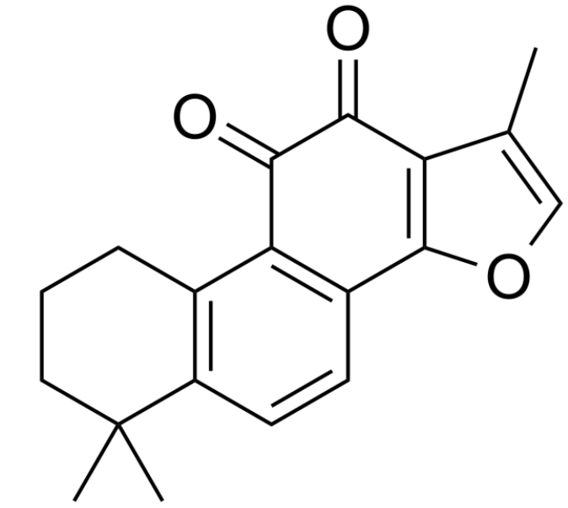 | CC1=COC2=C1C(=O)C(=O)C3=C2C=CC4=C3CCCC4(C)C | 568-72-9 | 与甘草酸（GL）共组装；自组装纳米胶束（TGM） | 氢键、疏水相互作用、π-π 堆积 | 均一球形纳米胶束 | 111.6±12.1 nm；PDI=0.228±0.023 | 水 | TanⅡA + GL | — | 质量比 1:25 | 冰浴条件 | 中性（PBS 体系） | 冰浴超声 | 超声 5 min | 1. 抑制 STAT3 磷酸化，诱导胶质瘤细胞凋亡2. 广谱抗肿瘤、抑制血管生成3. 降低 MGMT 表达，逆转 TMZ 耐药4. 协同免疫激活，增强 CTL 细胞杀伤 | 1. 薄膜分散法制备：TanⅡA 与 GL 溶于乙醇旋蒸成膜2. 超纯水复溶，冰浴超声 5 min 得 TGM3. 可进一步包载于血清外泌体并修饰 CpG | 脂溶性小分子；难溶于水；可作为 STAT3 抑制剂；与 GL 具有良好相容性 | 1. 与甘草酸共组装形成无载体纯药纳米胶束，提升水溶性与生物利用度2. 外泌体包载后可穿越血脑屏障，靶向胶质瘤3. 联合 CpG 实现化疗 - 免疫协同治疗
27 | 醌类 | 百里醌 | Thymoquinone |  | CC1=CC(=O)C(=CC1=O)C(C)C | 490-91-5 | 与二氢卟吩 e6（Ce6）共组装形成纳米粒 | 疏水相互作用、π-π 堆积、氢键 | 均一球形纳米粒 | 约 90 nm（DLS）；TEM 下规整球形 | DMSO/水 | TQ + Ce6 | — | 质量比 3:1 | 25 ℃ | 酸性（SAB/F - 凝胶提供弱酸性环境） | 室温混合后稀释，无需额外加热 / 搅拌 | 快速自组装（即刻形成） | 1. 作为电子传递介质，促进 Ce6 发生 I 型光动力反应2. 增强缺氧耐受性光动力抗菌（MRSA、Pa、Ab、E. coli、Ca）3. 协同抗炎、促进巨噬细胞 M2 极化4. 提升内皮细胞线粒体功能与血管生成 | 1. TQ 与 Ce6 分别溶于 DMSO 储备液2. 按 3:1 质量比混合3. 蒸馏水稀释得到 TQ/Ce6 纳米粒4. 包埋于 SAB/F 双网络水凝胶 | 10.1016/j.biomaterials.2025.123602 | 疏水芳香骨架、含羰基；脂溶性小分子；可作为电子介导体；HOMO:−3.24 eV，LUMO:−7.06 eV | 1. 与 Ce6 共组装可实现缺氧耐受型 I 型 PDT，降低氧依赖2. 复合 SAB/F 凝胶后可喷雾成膜，适配糖尿病慢性感染创面3. 协同光动力杀菌 + 免疫 - 代谢调控加速伤口愈合
28 | 醌类 | 柔红霉素 | Daunorubicin |  | C[C@H]1[C@H]([C@H](C[C@@H](O1)O[C@H]2C[C@@](CC3=C2C(=C4C(=C3O)C(=O)C5=C(C4=O)C(=CC=C5)OC)O)(C(=O)C)O)N)O | 20830-81-3 | 与透明质酸 (HA)、顺铂 (Cis) 三元共组装；形成 HA/Cis/Dau 纳米凝胶 | 静电相互作用、铂配位作用、π-π 堆积、疏水作用 | 均匀纳米球 | TEM/AFM：~38.5 nm；DLS：143.8±16.7 nm，PDI=0.2 | 水 | HA + Cis + Dau | 5 mg/mL（HA），15 mg/mL（Cis），2.5 mg/mL（Dau） | — | 90 ℃水浴加热 | 7.4（PBS 体系） | 90 ℃恒温孵育，无需额外超声 | 3.5 h | 1. 一线抗 AML 化疗药，嵌入 DNA 抑制复制与转录2. 诱导 rrAML 细胞凋亡3. 协同顺铂触发溶酶体膜通透 (LMP)4. 促 AML 细胞粒 - 单核系分化5. CD44 靶向降低全身毒性 | 1. Cis 水溶液 90 ℃预热溶解2. 与 Dau 溶液等体积混合3. 加入 HA 溶液，90 ℃孵育 3.5 h4. 冰浴冷却 5 min，透析除游离药 | 蒽环共轭结构；氨基糖苷类；碱性；荧光分子；可与 Pt 配位；DNA 嵌入剂 | 1. 仅作药物，不单独自组装，需 HA 与 Cis 协同交联成胶2. 被包载后进入溶酶体，而非直接入核3. 协同分化 therapy，逆转耐药、延长生存期
29 | 醌类 | 羟基茜草素 | Purpurin |  | C1=CC=C2C(=C1)C(=O)C3=C(C=CC(=C3C2=O)O)O | 81-64-1 | 与 EA‑Mn 配位骨架复合组装；形成 E‑M@Purpurin NPs | 静电相互作用、π‑π 堆积、疏水作用、氢键 | 均匀纳米颗粒 | ＜200 nm（DLS/TEM）；HA 修饰后约 156.1 nm | DMSO/水 | EA‑Mn + Purpurin | — | 质量比 3:1 | 25 ℃ | pH 5.0（酸性）/7.4（中性） | 500 rpm 磁力搅拌 | 24 h | 1. 抑制 GDH1、c‑Myc，阻断谷氨酰胺分解2. 提升胞外谷氨酰胺水平，强效激活 DCs3. 协同 Mn²⁺激活 cGAS‑STING 通路4. 抑制肿瘤干细胞干性、促肿瘤细胞凋亡 | 1. Purpurin 溶于 DMSO2. 与 EA‑Mn 悬浊液混合搅拌 24 h3. 高速离心、冻干得 E‑M@Purpurin4. 与 HA 溶液超声复合得 HA/E‑M@Purpurin | 10.1016/j.biomaterials.2025.123399 | 三羟基蒽醌结构；负电性；荧光特性；GDH1 抑制剂；水溶性差 | 1. 不单独自组装，需 EA‑Mn 作为载体骨架2. 具有 pH/GSH 双响应释放特性3. 协同多酚 + 金属离子实现免疫与代谢双重调控
30 | 皂苷 | 人参皂苷 | Ginsenosides |  | 22427-39-0: CC(=CCC[C@@](C)([C@H]1CC[C@@]2([C@@H]1[C@@H](C[C@H]3[C@]2(C[C@@H]([C@@H]4[C@@]3(CC[C@@H](C4(C)C)O)C)O[C@H]5[C@@H]([C@H]([C@@H]([C@H](O5)CO)O)O)O)C)O)C)O[C@H]6[C@@H]([C@H]([C@@H]([C@H](O6)CO)O)O)O)C 41753-43-9: CC(=CCC[C@@](C)([C@H]1CC[C@@]2([C@@H]1[C@@H](C[C@H]3[C@]2(CC[C@@H]4[C@@]3(CC[C@@H](C4(C)C)O[C@H]5[C@@H]([C@H]([C@@H]([C@H](O5)CO)O)O)O[C@H]6[C@@H]([C@H]([C@@H]([C@H](O6)CO)O)O)O)C)C)O)C)O[C@H]7[C@@H]([C@H]([C@@H]([C@H](O7)CO[C@H]8[C@@H]([C@H]([C@@H]([C@H](O8)CO)O)O)O)O)O)O)C | Rg1：22427-39-0 Rb1：41753-43-9 | 自组装；自胶束 | 疏水作用、亲水 - 疏水两亲性驱动；糖基亲水、苷元疏水 | 球形胶束 | 11.06–40 nm | 生理盐水 | — | 0.339 mg/mL（CMC） | NaCl | 25 ℃ | 生理 pH | 搅拌溶解；无需超声 | 溶解后自发形成 | Rg1：抗疲劳、中枢兴奋、溶血Rb1：镇静、抗炎、扩血管 | 1. 表面张力法测 CMC2. DLS 测粒径3. 大鼠在体肠灌流吸收实验4. 脂质制剂制备与药代 | 10.1016/j.ijpharm.2008.04.016 | 两亲性；MW：Rg1≈800 Da，Rb1≈1108 Da；>5 个氢键供体 | 浓度 > CMC 易成胶束，降低肠道吸收；离子强度升高会盐析；脂质制剂可抑制胶束、提升生物利用度（Rg1≈28 倍，Rb1≈13 倍）人参皂苷本身不在普通食品原料目录（药食同源 / 新食品原料）中，仅允许用于保健食品。
31 | 皂苷 | 皂树皂苷 | Quillaja saponins |  | C[C@]12CCC([C@@]([C@@H]1CC[C@@]3([C@@H]2CC=C4[C@]3(C[C@H]([C@@]5([C@H]4CC(CC5)(C)C)C(=O)O)O)C)C)(C)C=O)O[C@H]6[C@@H]([C@H]([C@@H]([C@H](O6)C(=O)O)O)O)O | 68990-67-0 | 自组装胶束；纳米乳稳定 | 疏水作用、氢键、界面吸附；两亲性（疏水三萜母核 + 亲水糖链） | 球形胶束；O/W 纳米乳滴 | 胶束：~110–150 nm；纳米乳：~190–200 nm | 水 | 皂苷 | 1 wt.% | — | 20 ℃ | 中性 | 涡旋振荡；微射流均质 | 24 h 搅拌溶解；微射流 6 次循环 | 天然乳化剂、抗氧化、稳定色素、食品级安全 | 1. 搅拌法制备载叶黄素酯胶束 2. 微射流制备纳米乳 3. 喷雾干燥 / 冷冻干燥微胶囊 | 10.1016/j.foodres.2016.06.014 | 两亲性表面活性剂；含乙酰基 / 脂肪酰基侧链；强界面吸附与高粘弹性 | 浓度 > CMC 易成胶束，降低肠道吸收；离子强度升高会盐析；脂质制剂可抑制胶束、提升生物利用度（Rg1≈28 倍，Rb1≈14 倍）：皂树皂苷不在 “药食同源 / 新食品原料” 目录（不可直接作普通食品原料）；可作为食品添加剂（皂树皮提取物）用于普通食品，也可用于保健食品。
32 | 皂苷 | 积雪草苷 | Asiaticoside |  | C[C@@H]1CC[C@@]2(CC[C@@]3(C(=CC[C@H]4[C@]3(CC[C@@H]5[C@@]4(C[C@H]([C@@H]([C@@]5(C)CO)O)O)C)C)[C@@H]2[C@H]1C)C)C(=O)O[C@H]6[C@@H]([C@H]([C@@H]([C@H](O6)CO[C@H]7[C@@H]([C@H]([C@@H]([C@H](O7)CO)O[C@H]8[C@@H]([C@@H]([C@H]([C@@H](O8)C)O)O)O)O)O)O)O)O | 16830-15-2 | 自组装；超分子水凝胶 | 氢键、π-π 堆积、疏水作用、静电作用 | 纳米纤维、三维网状凝胶 | 纤维宽约 100 nm，长度可达 10 μm | 甘油/水 | — | 0.5% w/v（临界凝胶浓度） | 甘油:水=3:7 v/v | 25 ℃ | pH 2.0~6.9 可成胶，优选中性 | 超声 40 kHz，5 min | 超声后快速组装成胶 | 抗炎、抗氧化、促胶原合成、促伤口愈合、促透皮吸收 | AS 溶于 DMSO，反溶剂分散法，超声诱导成胶；表征用 SEM/TEM/FTIR/DSC/PXRD/ 流变 / 透皮实验 | 10.3389/fbioe.2025.1589865 | 分子量 959.12 g/mol，水溶性 0.7 mM，两亲性 | pH 响应、剪切变稀、自支撑凝胶；透皮通量提升 1.73 倍，皮肤滞留提升 2.04 倍 不属于普通食品原料，不可用于普通食品；仅限用于保健食品与药品。
33 | 皂苷 | 三七皂苷 | Notoginsenosides |  | CC(=CCC[C@@](C)([C@H]1CC[C@@]2([C@@H]1[C@@H](C[C@H]3[C@]2(C[C@@H]([C@@H]4[C@@]3(CC[C@@H](C4(C)C)O)C)O[C@H]5[C@@H]([C@H]([C@@H]([C@H](O5)CO)O)O)O[C@H]6[C@@H]([C@H]([C@@H](CO6)O)O)O)C)O)C)O[C@H]7[C@@H]([C@H]([C@@H]([C@H](O7)CO)O)O)O)C | 80418-24-2 | 自组装；超分子水凝胶；螺旋纳米纤维 | 分子间氢键；疏水作用（疏水内核 + 亲水外壳） | 左手螺旋纳米纤维；多孔网状结构 | 纤维直径≈5 nm；螺旋直径≈4.5 nm（45 Å） | PBS | — | 2.0 wt%（最低成胶浓度） | — | 100 ℃加热 1 h，冷却至室温 | 7.4（中性） | 无需超声 / 搅拌，加热溶解后静置 | 冷却后 30 min 内完成成胶 | 1. 强抗白色念珠菌活性2. 损伤真菌细胞壁与细胞膜3. 可负载益生菌 LGG 协同抑制阴道炎4. 恢复阴道微生态平衡 | 1. ZR1 溶于 PBS2. 100 ℃加热至澄清3. 冷却室温自发成胶4. 冷冻电镜结构解析 | 10.1002/adma.202503283 | 三萜母核 + 二糖基团；具羧基、多羟基；可形成多重氢键；双亲性结构 | 1. 单体无抗真菌活性，自组装后活性显著增强2. 首个经冷冻电镜解析原子结构的天然产物纳米纤维3. 可作为益生菌递送载体，用于阴道真菌感染治疗
34 | 皂苷 | 黄芪皂苷 | Astragalosides |  | C[C@]12CC[C@@]34C[C@@]35CC[C@@H](C([C@@H]5[C@H](C[C@H]4[C@@]1(C[C@@H]([C@@H]2[C@]6(CC[C@H](O6)C(C)(C)O)C)O)C)O[C@H]7[C@@H]([C@H]([C@@H]([C@H](O7)CO)O)O)O)(C)C)O[C@H]8[C@@H]([C@H]([C@@H](CO8)O)O)O | 84687-43-4 | 异源共组装（与 Z - 藁本内酯 LIG 2:1 复合） | 疏水相互作用为主；范德华力 | 不规则球形、纤维状 | 单体为细长纤维；复合物粗糙片段化；AA-NPs 约 133.66 nm | PBS | — | — | — | 室温（共煎 100℃） | 中性（pH 7.4） | 探头超声 200 W，15 min | 超声 15 min 完成组装 | 抗心肌纤维化；抑制内皮 - 间质转化（EndMT）；保护心功能；减少胶原沉积 | 1. 与 LIG 按摩尔比 2:1 混合2. 探头超声制备复合物3. 水煎煮共溶后超滤离心 | 10.1021/acsami.3c09494 | 环阿尔廷烷型四环三萜皂苷，多羟基，双亲性 | 当归补血汤共煎超分子核心组分，与 Z-ligustilide 特异性 2:1 共组装
35 | 皂苷 | 蟾毒灵 | Bufalin | 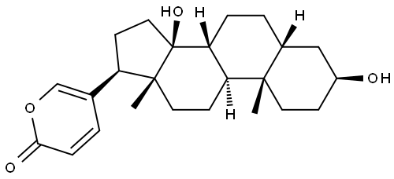 | C[C@]12CC[C@@H](C[C@H]1CC[C@@H]3[C@@H]2CC[C@]4([C@@]3(CC[C@@H]4C5=COC(=O)C=C5)O)C)O | 465-21-4 | 二硫键同源二聚体前药 + 金属酚网络共组装（MSBNAs） | 疏水作用、静电吸附、金属配位键 | 球形纳米粒 | 约 150 nm | THF/DMSO/水 | SBF + PEG‑DA + FeCl₃ | 1 mg/mL（SBF），150 mg/mL（PEG-DA），10 mg/mL（FeCl₃） | Fe³⁺ | 25 ℃ | 中性 | 超声 300 W、磁力搅拌 | 1 h | 抗骨肉瘤、促铁死亡、抑转移、减心脏毒性 | 1. 合成二硫键连接蟾毒灵同二聚体前药（SBF） 2. 向水中缓慢滴加 SBF/THF 溶液，超声条件下依次加入 PEG-DA、FeCl₃ 3. 室温搅拌 1 h，去除有机溶剂、离心纯化 | 10.1016/j.jconrel.2025.113814 | 疏水性甾体母核；含羟基、酮基；可与 Fe³⁺配位；二硫键（GSH 响应） | 文献为 2025 年 JCR，构建 MPN-SBF 共组装体，实现 pH/GSH 双响应释放、铁死亡增强抑瘤
36 | 生物碱 | 喜树碱 | Camptothecin |  | CC[C@@]1(C2=C(COC1=O)C(=O)N3CC4=CC5=CC=CC=C5N=C4C3=C2)O | 7689‑03‑2 | 自组装纳米胶束；超分子纳米组装体 | 疏水作用；π‑π 堆积；双亲性驱动 | 球形纳米粒 | ~162 nm | 水 | — | — | 透析法 | 40 ℃ | 中性 (pH 7.4) | 水浴超声 30 min；涡旋 1 min | 组装水化 30 min；透析 24 h | 1. 靶向三阴性乳腺癌 (TNBC) 2. 递送 JPH203 抑制 SLC7A5 3. 诱导铁死亡 (ferroptosis) 4. 激活 CD8⁺T 细胞免疫 5. 肿瘤抑制率 81.2% | 1. 固相合成肽段 2. CPT 与肽段偶联 3. 与 JPH203 共组装成膜 4. 水合、透析纯化得到 CPCs‑JPH 纳米粒 | 10.1016/j.jconrel.2026.114829 | 双亲性分子；含 MMP‑2/9 酶切位点 PLGVRG；RGDS 主动靶向肽；CPT 疏水核 | 肿瘤微环境酶响应解组装；包载 JPH203；用于 TNBC 靶向铁死亡治疗
37 | 生物碱 | 小檗碱 | Berberine |  | COC1=C(C2=C[N+]3=C(C=C2C=C1)C4=CC5=C(C=C4CC3)OCO5)OC | 2086-83-1 | 无载体自组装 | 静电相互作用、疏水相互作用、π-π 堆积 | 纳米粒 | 约 26.5–137.9 nm | 水 | — | 0.1 mM | — | 24 ℃ | 中性 | 搅拌 | 12 h | 肿瘤靶向、抗肿瘤、线粒体靶向、促细胞凋亡 | 小檗碱分子在水溶液中通过分子间作用力自发聚集形成纳米粒 | 10.3389/fphar.2024.1333087 | 含季铵阳离子、芳香共轭平面结构、刚性骨架 | 无载体、高载药量、酸性微环境响应释放
38 | 生物碱 | 青藤碱 | Sinomenine | 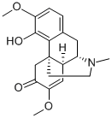 | CN1CC[C@@]23CC(=O)C(=C[C@@H]2[C@@H]1CC4=C3C(=C(C=C4)OC)O)OC | 115-53-7 | 二元自组装；超分子纳米水凝胶 | 静电引力；氢键；疏水相互作用 | 纳米纤维网状折叠结构 | 纳米级 | 水 | SIN + GA | 100 mM（SIN），50 mM（GA） | — | 80 ℃加热溶解 | 中性 / 酸性（pH 2.0/7.0） | 加热搅拌混合 | 加热溶解后快速组装，离心纯化 | 1. 提高 SIN 生物利用度与结肠吸收2. 减轻胃肠道损伤与肝肾负担3. 抑制 AA 小鼠关节肿胀，保护骨与软骨4. 抑制 NF-κB、MAPK 炎症通路5. 促进中性粒细胞凋亡，抑制自噬与 NETs 形成6. 降低 IL-6、TNF-α，升高 IL-10 | 1. 分别配制 SIN（100 mM）、GA（50 mM）水溶液，80 ℃加热搅拌溶解2. 等比例混合，80 ℃充分混匀3. 离心去上清，去离子水洗涤除去未组装单体4. 再次离心获得 S-G 水凝胶 | 10.1016/j.jconrel.2025.113718 | 含季铵氮、羟基、羰基，具弱碱性与氢键供体 / 受体位点 | 与甘草酸（GA）1:1 自组装，无载体、无催化剂，热可逆、可注射、自修复，协同增强抗类风湿关节炎效果
39 | 生物碱 | 血根碱 | Sanguinarine |  | C[N+]1=C2C(=C3C=CC4=C(C3=C1)OCO4)C=CC5=CC6=C(C=C52)OCO6 | 2447-54-3 | 无载体二元小分子自组装；超分子水凝胶 | 静电引力、π-π 堆积、氢键；以 π-π 堆积为主 | 纳米纤维交织网状结构；水凝胶呈褶皱脊状形貌 | 纳米级（纤维状） | 水 | BA + SAN | 6 mM | 摩尔比 1:1 | 60 ℃ | pH 7~8 | 磁力搅拌混合 | 15 min | 1. 协同强效抗 MRSA2. 清除细菌生物膜3. 抑制毒力因子 agr 系统4. 抗炎、下调 TNF-α/IL-1β5. 促进感染伤口愈合6. 良好生物相容性 | 1. 配制 BA、SAN 水溶液2. 等摩尔比混合3. 60 ℃搅拌 15 min4. 离心得水凝胶 | 10.1002/smll.202205528 | 苯并菲啶类；含季铵氮、共轭大 π 键；疏水性、阳离子型 | 与黄芩苷 (BA) 1:1 自组装；无载体、无化学修饰；热可逆、自修复、可注射；协同抗菌显著增效剧毒生物碱，绝对不在食品原料目录，严禁用于人用食品、保健食品。
40 | 生物碱 | 石蒜碱 | Lycorine |  | C1CN2CC3=CC4=C(C=C3[C@H]5[C@H]2C1=C[C@@H]([C@H]5O)O)OCO4.Cl | 2188-68-3 | 自组装；与壳聚糖复合自组装；纳米粒（CLNPs） | 疏水相互作用为主；静电作用；氢键；π-H 相互作用 | 球形纳米粒 | TEM：63.75±12.71 nm；DLS：98.4±3.98 nm | 醋酸缓冲液 | — | 0.5%（醋酸） | DMSO助溶 | 25 ℃ | 近中性（组装后）；壳聚糖溶液 pH≈5.0 | 滴加搅拌；无超声 | 2 h | 抑制 SCAP/SREBPs 通路；降肾脏脂质沉积；抗炎；改善糖尿病肾病；降低游离石蒜碱肝毒性 | 离子交联法自组装；透析纯化；冷冻干燥；DLS/TEM 表征；细胞与动物药效评价 | 10.1186/s12951-026-04301-9 | 含氮杂环、刚性芳香平面、弱碱性、两亲性、可提供 π-π 与氢键位点 | 与分子量 50000 壳聚糖组装最优；口服、肾靶向、增效减毒
41 | 生物碱 | 奎宁 | Quinine | 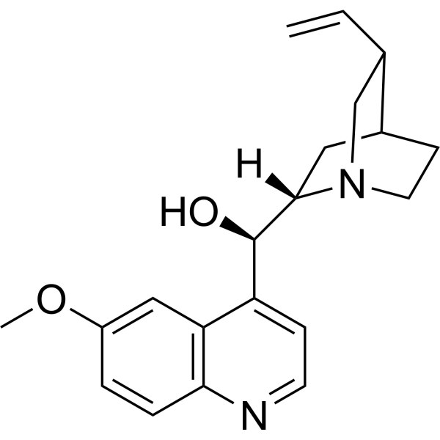 | COC1=CC2=C(C=CN=C2C=C1)[C@H]([C@@H]3C[C@@H]4CCN3C[C@@H]4C=C)O | 130-95-0 | 氧化还原响应自组装纳米粒 | 疏水作用、π-π 堆积 | 球形纳米粒 | 147.5 nm（GQ-S）；180.5 nm（GQ-C） | 丙酮/水 | — | 5 mg/2 mL（丙酮） | — | 25 ℃ | 中性 | 超声 20 min | 20 min | 抑制 P-gp、逆转肿瘤多药耐药、协同抗肿瘤 | 前药溶于丙酮，超声滴加超纯水，超声20 min，旋蒸除丙酮 | 10.1021/acs.langmuir.5c06575 | 疏水、平面芳香结构 | 与吉西他滨偶联形成前药后自组装
42 | 生物碱 | 盐酸黄连碱 | Coptisine hydrochloride | 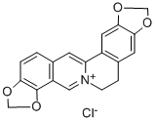 | C1C[N+]2=C(C=C3C=CC4=C(C3=C2)OCO4)C5=CC6=C(C=C51)OCO6 | 3486-66-6 | 自组装纳米粒 | 氢键、π-π 堆积、静电作用 | 球形纳米粒 | 234.9±5.1 nm | 盐酸水溶液 | 生药 | 0.25 g/mL | 0.3% HCl | 25 ℃ | 7 | 磁力搅拌 200 rpm | 1 h | 抗炎、抗氧化、透皮增强、抑制 NLRP3 炎症小体 | 黄连用0.3%盐酸水溶液浸泡、回流提取，过滤浓缩，磁力搅拌下调pH至7.0，自组装成纳米粒 | 10.1016/j.bioactmat.2025.10.010 | 平面芳香结构、季铵盐 | 黄连单体生物碱
43 | 植物甾醇 | 大豆甾醇B | Soyasterol B |  | C[C@]12CC[C@@H]([C@]([C@@H]1CC[C@@]3([C@@H]2CC=C4[C@]3(CC[C@@]5([C@H]4CC(C[C@H]5O)(C)C)C)C)C)(C)CO)O | 595-15-3 | 疏水自组装；乳液递送体系 | 疏水相互作用；甾环堆积作用 | 球形胶束/脂质体、管状/纤维状结构、囊泡及晶体为主 | 20 nm到数百纳米 | 乙醇/水 | — | — | 油相乳液体系 | 25 ℃ | 中性 | 磁力搅拌；超声分散 | 1–6 h | 降低胆固醇吸收；抗氧化；稳定细胞膜 | 首先将milk-SM溶解于有机溶剂并旋转蒸发形成脂质薄膜，随后在低于相变温度（Tm）条件下用缓冲液复水形成囊泡；在此基础上，通过逐步加入游离β-谷甾醇并孵育，使其嵌入双层膜实现增溶，最终得到不同β-谷甾醇含量的sphingosomes | 10.1016/j.foodres.2023.112496 | 植物甾醇骨架；高疏水性 | 多用于植物甾醇递送研究
44 | 植物甾醇 | 菜油甾醇 | Campesterol | 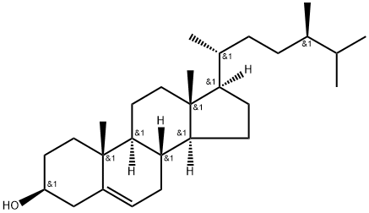 | C[C@H](CC[C@@H](C)C(C)C)[C@H]1CC[C@@H]2[C@@]1(CC[C@H]3[C@H]2CC=C4[C@@]3(CC[C@@H](C4)O)C)C | 474-62-4 | 疏水自组装；脂质纳米体系 | 疏水相互作用；范德华作用 | 针状/细长棒状晶体；纤维状聚集/网络；板条状/块状晶簇 | 纳米级 | 乙醇/甲醇/水 | — | — | — | 25 ℃ | 中性 | 搅拌分散；超声辅助 | 1–12 h | 调脂；抗炎；膜稳定作用 | 将ST按目标浓度加入菜籽油，100℃油浴加热并搅拌40 min使其充分溶解，随后转移至5℃静置24 h完成结晶/自组装成胶 | 10.3390/foods11070939 | 甾醇骨架；脂溶性较强 | ST可与聚甘油聚蓖麻醇酯（PGPR）共同组装，形成连续相晶体网络与界面晶体协同稳定的凝胶乳液结构
45 | 植物甾醇 | γ-谷维素 | γ‑Oryzanol |  | C[C@H](CCC=C(C)C)[C@H]1CC[C@@]2([C@@]1(CC[C@]34[C@H]2CC[C@@H]5[C@]3(C4)CC[C@@H](C5(C)C)OC(=O)/C=C/C6=CC(=C(C=C6)O)OC)C)C | 11042-64-1 | 纳米乳液组装；自组装纳米粒 | 疏水相互作用；氢键作用 | 纳米级空心管状/带状纤维 | 纳米级 | 乙醇/水 | γ-谷维素 | — | 油相乳液体系 | 25 ℃ | 中性附近 | 高速搅拌；超声乳化 | 1–24 h | 抗氧化；神经保护；抗炎；调节血脂 | 按目标比例（常用40:60 w/w，接近等摩尔）称取两组分β-谷甾醇+γ-谷维素，加入油相（如正癸烷或其氘代混合溶剂）中，在100℃加热溶解后降温静置/控温形成凝胶 | 10.1039/d2fo00935h | 阿魏酸甾醇酯结构；高脂溶性；具有酚羟基 | γ-谷维素与β-谷甾醇可堆叠并通过氢键形成自组装纤维，进一步形成直径约7.2 nm的带状管状结构，壁厚约0.8 nm，最终形成透明或微浊的凝胶网络
46 | 植物甾醇 | 菜籽甾醇 | brassicasterol |  | C[C@H](/C=C/[C@H](C)C(C)C)[C@H]1CC[C@@H]2[C@@]1(CC[C@H]3[C@H]2CC=C4[C@@]3(CC[C@@H](C4)O)C)C | 474-67-9 | 自组装纳米粒 | 疏水相互作用；氢键辅助作用 | 纳米–微米尺度的纤维状网络 | 亚微米至数微米 | 乙醇/水 | 菜籽甾醇 | — | — | 25 ℃ | 中性 | 超声+搅拌 | 0.5–6 h | 抗炎；调脂；抗氧化 | 以菜籽油为连续相，加入stigmasterol后加热溶解，随后冷却/低温静置形成凝胶；可在2%浓度、5°C条件下实现凝胶化 | 10.3390/foods11070939 | 植物甾醇骨架；疏水性较强 | 菜籽甾醇还可与植物甾醇（phytosterol）及谷维素等共同组装形成管状结构，也可与卵磷脂等凝胶因子协同作为共凝胶剂参与网络构建。
47 | 萜类 | 紫杉醇 | Paclitaxel |  | CC1=C2[C@H](C(=O)[C@@]3([C@H](C[C@@H]4[C@]([C@H]3[C@@H]([C@@](C2(C)C)(C[C@@H]1OC(=O)[C@@H]([C@H](C5=CC=CC=C5)NC(=O)C6=CC=CC=C6)O)O)OC(=O)C7=CC=CC=C7)(CO4)OC(=O)C)O)C)OC(=O)C | 33069-62-4 | 与芒果苷衍生物共组装；无载体纳米药物 | 疏水相互作用；分子间氢键 | 致密丝状纳米结构 | 水和粒径：68nm；纳米纤维65nm | DMSO/水 | 芒果苷 + PTX | 1 mg/mL（芒果苷），100 μg/mL（PTX） | 透析介质为超纯水 | 25 ℃ | 中性（透析用水） | 透析法，无额外搅拌/超声 | 透析24h | 1.抑制微管解聚，杀伤肿瘤细胞 2.联合MMF诱导铁死亡（下调GPX4） 3.抑制IL-6/STAT3通路，灭活CAFs 4.深层肿瘤渗透，逆转紫杉醇耐药 5.体内显著抑制耐药乳腺癌生长，生物相容性好 | 1.点击化学合成MMF 2.透析法制备MMF-PTX共组装纳米粒（MP） 3.体外细胞毒、铁死亡、CAFs调控实验 4.小鼠体内分布、抗肿瘤疗效与安全性评估 | 10.1016/j.jconrel.2024.12.057 | 疏水紫衫烷母核；多羟基与酯基；可形成氢键与疏水作用；难溶于水，化疗耐药性高 | 1.与芒果苷两亲体MMF自组装形成无载体纳米药物MP，载药量4.9%，包封率59.3% 2.四通路逆转耐药：铁死亡、调控炎性肿瘤微环境、深层渗透、联合抗癌 3.粒径小、稳定性好，具有EPR效应，体内主要分布于肝、肾、肺、肿瘤
48 | 萜类 | 甘草酸 | Glycyrrhizic acid |  | C[C@]12CC[C@](C[C@H]1C3=CC(=O)[C@@H]4[C@]5(CC[C@@H](C([C@@H]5CC[C@]4([C@@]3(CC2)C)C)(C)C)O[C@@H]6[C@@H]([C@H]([C@@H]([C@H](O6)C(=O)O)O)O)O[C@H]7[C@@H]([C@H]([C@@H]([C@H](O7)C(=O)O)O)O)O)C)(C)C(=O)O | 1405-86-3 | 与苦杏仁苷(AMY)二元共组装；全天然组分自组装水凝胶 | 分子间氢键；π-π 堆积；疏水相互作用 | 蜂窝状三维纤维网络结构；交织纤维状 | 纳米纤维级（微观网络）；水凝胶模量≈10kpa | PBS | GLA + AMY | 15 mg/mL（GLA），15 mg/mL（AMY） | 1×PBS | 25℃（冷却后） | 7.4（生理pH） | 超声加热溶解 | 加热溶解后冷却2min快速成胶 | 1. 抑制补体 C3 激活，双重阻断外周 C3 浸润与直接结合 C3 2. 抗炎：抑制 IL-6、TNF-α、IL-1β，升高 IL-10 3. 保护血脑屏障，减少 IgG 渗漏 4. 神经保护，改善 TBI 模型神经功能 5. 抑制小胶质细胞与星形胶质细胞过度激活 6. 高生物相容性，无明显溶血与器官毒性 | 1. 超声加热法制备 AG-gel 共组装水凝胶 2. 流变、SEM、红外、核磁、质谱表征组装 3. 小鼠 TBI 模型局部给药 4. 行为学、组织学、ELISA、蛋白质组学评价 | 10.1002/adfm.202508893 | 五环三萜母核；多个羟基 / 羧基；葡萄糖醛酸结构；强氢键供体 / 受体；双亲性；平面芳香结构可形成 π-π 堆积 | 1. 与苦杏仁苷 1:1 共组装形成全天然无载体水凝胶，无需合成交联剂 2. 具备剪切变稀、自修复、可注射性，适配脑外伤术中局部给药 3. 组装比例 GLA:AMY=1:2，快速凝胶化，降解速率匹配 TBI 急性期 4. 靶向补体级联反应核心 C3，用于脑外伤术后辅助治疗
49 | 萜类 | 甘草酸 | Glycyrrhizic acid |  | C[C@]12CC[C@](C[C@H]1C3=CC(=O)[C@@H]4[C@]5(CC[C@@H](C([C@@H]5CC[C@]4([C@@]3(CC2)C)C)(C)C)O[C@@H]6[C@@H]([C@H]([C@@H]([C@H](O6)C(=O)O)O)O)O[C@H]7[C@@H]([C@H]([C@@H]([C@H](O7)C(=O)O)O)O)O)C)(C)C(=O)O | 1405-86-3 | pH响应自组装，纳米纤维/胶束/水凝胶；无载体超分子组装 | 疏水相互作用；分子间氢键；静电相互作用；π-π 堆积 | pH 2–3：纤维束；pH 4–4.3：柔性纳米纤维；pH 5–7：核 - 壳球形聚集体；pH＞8：单分子 | pH 4：直径 3.8 nm，长 71.9 nm；pH 7：外径 4.8 nm；水凝胶：三维缠结网络 | 水 | — | 1–40 mg/mL | pH 2–8可调 | 80 ℃溶解，室温平衡 25 ℃ | 2.0–8.0（pH 响应） | 80 ℃加热搅拌；无需超声 | 加热搅拌 30 min；室温平衡 12 h | 1. 抗炎、抗病毒、肝保护 2. 生物表面活性、增溶、稳定体系 3. 可形成生物相容性水凝胶 | 1. GA 粉末加入 80 ℃热水，搅拌 30 min 溶解； 2. HCl/NaOH 调节至目标 pH； 3. 室温静置平衡 12 h 完成组装； 4. TEM/AFM/SAXS/NMR/ITC 表征结构 | 10.1016/j.jcis.2025.138511 | 五环三萜疏水母核 + 双葡萄糖醛酸亲水链；3 个羧基（pKa1=3.98、pKa2=4.62、pKa3=5.17）；双亲分子；氢键供体 / 受体 | 1. 典型 pH 响应组装：低 pH 成束、中 pH 成纤、高 pH 成球 / 解聚 2. 纳米纤维缠结形成高强度、剪切变稀水凝胶 3. 组装完全可逆，凝胶 - 溶胶可反复切换 4. 兼具载体功能与药理活性，可用于药物递送与创面修复
50 | 萜类 | 熊果酸 | Ursolic acid |  | C[C@@H]1CC[C@@]2(CC[C@@]3(C(=CC[C@H]4[C@]3(CC[C@@H]5[C@@]4(CC[C@@H](C5(C)C)O)C)C)[C@@H]2[C@H]1C)C)C(=O)O | 77-52-1 | 与壳聚糖自组装纳米粒；靶向递送纳米系统 | 分子间氢键；疏水相互作用；静电相互作用 | 球形纳米颗粒 | 150-200nm | 醋酸缓冲液 | 壳聚糖 + 熊果酸 | 1% w/v（壳聚糖），10 mg/mL（熊果酸） | 0.5%醋酸 | 25 ℃ | 5.0-6.0 | 超声乳化（功率200W，时间3min） | 搅拌2h | 1. 抗肿瘤：抑制肝癌 HepG2、肺癌 A549 细胞增殖，诱导凋亡 2. 抗炎：抑制 NF-κB 通路，减少 TNF-α、IL-1β 分泌 3. 抗氧化：清除 DPPH 自由基，提升细胞内 SOD 活性 4. 增溶性：改善熊果酸水溶性差的缺陷，提升体内生物利用度 | 复相乳化-溶剂挥发法 | 10.1016/j.jbiomac.2023.08.015 | 含羧基（-COOH）与羟基（-OH），双亲性；五环三萜碳骨架，脂溶性强；可与壳聚糖氨基形成静电结合 | 1. 采用壳聚糖作为天然载体，生物相容性好，可实现被动靶向 2. 包封率可达 85% 以上，载药量约 12% 3. 纳米粒具 pH 响应释药特性，在肿瘤酸性微环境中加速药物释放
51 | 萜类 | 芍药苷 | Paeoniflorin | 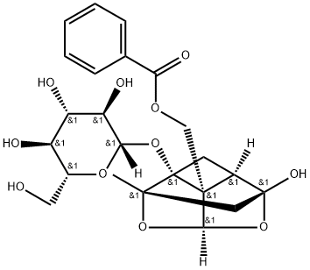 | C[C@]12C[C@@]3([C@@H]4C[C@]1([C@@]4([C@H](O2)O3)COC(=O)C5=CC=CC=C5)O[C@H]6[C@@H]([C@H]([C@@H]([C@H](O6)CO)O)O)O)O | 23180-57-6 | 与川芎嗪（TMP）二元共组装纳米粒；靶向神经保护纳米系统 | 分子间氢键（主导）；疏水相互作用；π-π 堆积 | 不规则球形 / 类球形纳米颗粒 | 28 ± 3.5 nm（DLS）；PDI < 0.22 | 多相（乙醇/PBS） | PNF + TMP | — | 有机相:水相，质量比1:1，水相PBS pH7.4 | 37 ℃（模拟生理温度） | 7.4（中性生理 pH） | 超声乳化（功率 300 W，工作 3 s / 停 3 s，共 10 min） | 持续磁力搅拌 60 min | 1. 神经保护：抑制谷氨酸诱导的神经元凋亡，提升 Bcl-2/ Bax 比值 2. 抗炎：抑制小胶质细胞活化，降低 IL-1β、TNF-α、NO 水平 3. 抗氧化：清除 ROS，提升 SOD、GSH-Px 活性 4. 改善认知：改善阿尔茨海默病模型小鼠学习记忆能力 5. 血脑屏障穿透性优异，实现脑部靶向递送 | 1. 溶液配制：精密称取芍药苷（PNF）与川芎嗪（TMP）按质量比 1:1 共置于圆底烧瓶中，加入适量无水乙醇，涡旋振荡至完全溶解，得到澄清有机相； 2. 反溶剂扩散：量取 PBS 缓冲液（pH 7.4）置于烧杯中，37 ℃恒温条件下，以磁力搅拌（500 rpm）维持体系均匀； 3. 超声辅助组装：将有机相以 1 mL/min 的速率逐滴加入水相中，同时开启超声仪（300 W，间歇模式），促进分子快速分散与自组装成核； 4. 恒温孵育：超声结束后，持续磁力搅拌（600 rpm）60 min，使组装体系充分平衡、纳米粒形貌稳定； 5. 纯化与浓缩：采用 0.22 μm 微孔滤膜过滤去除未组装的游离小分子，再通过旋转蒸发（40 ℃，减压）去除残留乙醇，得到 PNF-TMP 纳米粒浓缩液； 6. 表征验证：通过 DLS 测定粒径与 Zeta 电位，TEM/SEM 观察形貌，FT-IR、XRD 验证氢键与疏水作用的存在 | 10.1016/j.jconrel.2023.09.008 | 单萜类骨架；葡萄糖醛酸糖苷结构；多羟基（-OH）具强氢键供体 / 受体能力；双亲性，脂溶性较弱但可通过共组装增强递送效率 | 1. 共组装体系显著提升芍药苷的血脑屏障穿透率与脑部蓄积量 2. 纳米粒尺寸小（~28 nm），利于 EPR 效应富集于脑部病变区域 3. 川芎嗪协同增强神经保护活性，实现 “载体 + 药效” 双重增效 4. 制备过程温和，无有机溶剂残留，生物安全性高
52 | 萜类 | 叶黄素 | Lutein |  | CC1=C(C(C[C@@H](C1)O)(C)C)/C=C/C(=C/C=C/C(=C/C=C/C=C(\\C)/C=C/C=C(\\C)/C=C/[C@H]2C(=C[C@@H](CC2(C)C)O)C)/C)/C | 127-40-2 | 与尼达尼布共组装纳米粒（L/N NPs）；无载体共自组装 | 静电相互作用；π-π 共轭；分子间氢键；疏水相互作用 | 均匀球形纳米粒 | DLS：~190 nm；TEM：~100 nm | 多相（氯仿/水） | 叶黄素 + 尼达尼布 | — | 水相含1% PVA，摩尔比1:1 | 25 ℃ | 中性（PBS，pH 7.4） | 磁力搅拌；旋转蒸发去除有机溶剂 | 搅拌至氯仿完全挥发（约 2–3 h） | 1. 强抗氧化，清除视网膜 ROS 2. 抗炎，降低 TNF-α、IL-6、IFN-γ 3. 保护视网膜色素上皮细胞（ARPE-19） 4. 抑制病理性血管新生（CNV） 5. 改善视网膜功能，延缓 AMD 进展 | 1. 将叶黄素与尼达尼布按 1:1 摩尔比共溶于三氯甲烷； 2. 将有机相缓慢滴入含 1% PVA 的水溶液中，磁力搅拌； 3. 室温搅拌挥发除去三氯甲烷，形成 L/N NPs 悬浮液； 4. 离心纯化，冷冻干燥得到固体纳米粒； 5. DLS、TEM、UV-Vis、FT-IR、NOESY 表征组装结构 | 10.1002/adma.202314095 | 长链共轭多烯结构；疏水刚性骨架；末端羟基可形成氢键；可发生 π-π 堆积与 H - 聚集 | 1. 与尼达尼布共组装实现双药长效缓释（眼内滞留≥2 个月） 2. 显著提升叶黄素光稳定性、热稳定性、胶体稳定性 3. 可经结膜下注射递送至视网膜与脉络膜 4. 协同抗新生血管、抗炎、抗氧化、抗纤维化
53 | 多糖类/糖苷类 | 黄芪多糖 | Astragalus polysaccharides |  | C1=CC(=CC=C1C2=CSC(=N2)CCl)[N+](=O)[O-] | 89250-26-0 | 氧化黄芪多糖 (OAPS) 基复合水凝胶；与 CMC/SAMA/Mg²⁺双网络共组装 | 席夫碱共价键；氢键；金属离子（Mg²⁺）配位作用；静电相互作用 | 三维多孔网络状水凝胶 | 孔径均匀，微观多孔结构 | 水 | OAPS + CMC + SAMA | — | Mg²⁺交联剂 | 室温 | 中性 | 快速混合搅拌；紫外光（365 nm）交联 | 搅拌混合 1–2 min；UV 固化 20 s | 1. 强效抗炎，下调 iNOS、IL-6、TNF-α 2. 调控巨噬细胞 M1→M2 极化 3. 协同促进血管新生、胶原沉积与再上皮化 4. 优异生物相容性、可降解、低溶胀、组织粘附 | 1. 高碘酸钠氧化 APS 制备 OAPS； 2. 甲基丙烯酸酐改性海藻酸钠制备 SAMA； 3. OAPS 与 CMC 经席夫碱反应形成预聚体； 4. 加入 SAMA 与 Mg²⁺，快速混匀； 5. 365 nm UV 光照实现二次共价交联，固化成 OCS 水凝胶； 6. 包载牛膝超分子自组装体载姜黄素（NX@Cur）得到 OCS/NX@Cur | 10.1021/acsnano.5c03744 | β-1,4 - 葡聚糖主链，α-1,6 - 支链；多羟基易形成氢键；氧化后含醛基可发生席夫碱反应；可与金属离子配位 | 1. 双网络水凝胶：席夫碱动态键 + UV 共价交联 + Mg²⁺配位 2. 可注射、自修复、组织粘附、低溶胀、可降解 3. 与中药超分子组装体联用，实现抗炎 + 促愈合协同 4. 用于全层皮肤缺损创面修复
54 | 萜类 | 甜菊醇 | Steviol | 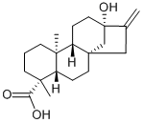 | C[C@@]12CCC[C@@]([C@H]1CC[C@]34[C@H]2CC[C@](C3)(C(=C)C4)O)(C)C(=O)O | 471-80-7 | 与胆盐 / 阴离子表面活性剂混合胶束共组装；非离子双亲性自组装 | 疏水相互作用；氢键；范德华力；亲水 - 疏水平衡驱动 | 核-壳椭球形胶束；扁球形聚集体 | 纯 Stevia-G：R_eq=9.3 Å，R_pol=6.1 Å；混合胶束：10–30 nm（SAXS/SANS） | 水 | 表面活性剂 | 15 mM | — | 25℃ | 中性 | 磁力搅拌；涡旋混匀；无需超声 | 搅拌至澄清均一，约5-10min | 1. 双亲生物表面活性剂，低毒高生物相容性 2. 显著提升难溶性药物（克霉唑、酮康唑）溶解度 3. 与胆盐 / SDS 协同降低 CMC，形成稳定纳米载体 4. 可作为药物增溶与递送纳米载体 | 1. 配制 Stevia-G 与 SDC/SC/SDS 不同摩尔比混合溶液； 2. 25 ℃搅拌溶解至均一透明； 3. 表面张力法测 CMC； 4. SAXS/SANS 表征胶束结构； 5. HPLC 测定药物增溶能力 | 10.1021/acsbiomaterials.3c01264 | 甜菊醇二萜疏水母核 + 多葡萄糖基亲水链；非离子双亲结构；多羟基可形成氢键；刚性骨架易疏水组装 | 1. 与胆盐共组装更接近纯甜菊苷胶束结构； 2. 羟基数量影响协同作用：SDC（二羟基）>SC（三羟基）； 3. 胶束疏水核体积是药物增溶能力关键因素； 4. 可用于难溶性药物口服 / 局部递送纳米制剂
55 | 萜类 | 茯苓新酸A | Poriatic acid A |  | CC(C)C(=C)CC[C@H]([C@H]1[C@@H](C[C@@]2([C@@]1(CC=C3C2=CC[C@H]([C@]3(C)CCC(=O)O)C(=C)C)C)C)O)C(=O)O | 137551-38-3 | 小分子自组装；天然产物超分子凝胶（1/NPG） | 范德华力；π-π 堆积；分子间氢键；疏水相互作用 | 三维纳米纤维网络；棒状/丝状纳米纤维 | 纤维直径：20–40 nm；CGC：1.6%（w/v） | 乙醇/水 | — | ≥1.6% w/v | 体积比1:1 | 25 ℃ | 中性 | 涡旋振荡；轻轻摇晃 | 静置至倒置不流动，约 5–10 min | 1. 良好生物相容性、低炎症反应 2. 体外抑制 TNF-α 释放，抗炎活性（IC50=160.16 μmol/L） 3. 协同抗肿瘤，与化疗药联用增效减毒 4. 可作为注射型凝胶载体，实现药物长效缓释 | 1. 茯苓新酸 A 粉末溶于乙醇； 2. 按 1:1 比例加入去离子水； 3. 涡旋混匀，室温静置； 4. 体系倒置不流动即形成凝胶； 5. 可包载亲水 / 疏水药物（阿霉素、紫杉醇） | 10.1016/j.apsb.2019.09.009 | 四环三萜骨架；含羧基、羟基、双键；多氢键位点；刚性疏水骨架；双亲性结构 | 1. 自组装形成可注射、自修复、触变性超分子凝胶； 2. 凝胶稳定可保存≥1 年； 3. 与脱氢块苓酸、枫香酸同属三萜天然产物凝胶因子； 4. 兼具药物载体与药理活性双重功能，协同抗肿瘤
56 | 萜类 | 甘草次酸 | Glycyrrhetinic acid | 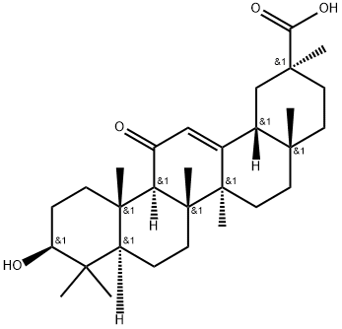 | C[C@]12CC[C@](C[C@H]1C3=CC(=O)[C@@H]4[C@]5(CC[C@@H](C([C@@H]5CC[C@]4([C@@]3(CC2)C)C)(C)C)O)C)(C)C(=O)O | 471-53-4 | 小分子自组装；无载体可喷涂超分子水凝胶（GAG） | 分子间氢键；π-π 堆积；静电相互作用；偶极 - 偶极相互作用 | 三维缠绕纳米纤维网络；绳状交联结构 | 纤维直径：20–50 nm；CGC：28 mg/mL；喷雾后粒径：142 nm | 碳酸钠溶液 | — | 28 mg/mL（最优） | 0.075 mol/L Na₂CO₃ | 70 ℃加热，冷却至室温 | 弱碱性（pH≈7.5–8.5） | 涡旋混匀 + 水浴加热；无需超声 | 加热 5 min，冷却 10 min 快速成胶 | 1. 强效抗炎，抑制 TNF-α、PGE2 释放 2. 选择性抗革兰氏阳性菌（金黄色葡萄球菌） 3. 生物可降解、高生物相容性、无溶血 4. 物理屏障预防术后腹腔粘连 5. 抑制胶原沉积与纤维化 | 1. 甘草次酸粉末加入碳酸钠溶液； 2. 70 ℃水浴加热 5 min 至完全溶解； 3. 室温静置冷却 10 min 形成稳定凝胶； 4. 可直接喷雾使用，喷涂后仍保持凝胶状态； 5. 流变、SEM、TEM、AFM、FT-IR、1H NMR 表征组装 | 10.1016/j.mtbio.2023.100755 | 五环三萜刚性骨架；含羧基（-COOH）、羟基（-OH）；双亲性；平面结构可形成 π-π 堆积；氢键供体 / 受体 | . 无载体、无交联剂、纯小分子自组装凝胶 2. 热响应性：37 ℃稳定，≥40 ℃可逆溶胶 - 凝胶转变 3. 可喷涂、可黏附组织、可降解周期 3–7 天 4. 兼具物理屏障 + 抗炎 + 抗菌三重防粘连功能 5. 喷涂不改变组装结构与流变性能
57 | 萜类 | 丹参酮ⅡA+甘草次酸 | Tanshinone IIA + Glycyrrhetinic acid |  | CC1=COC2=C1C(=O)C(=O)C3=C2C=CC4=C3CCCC4(C)C | 568-72-9 | 与甘草酸（GL）二元共组装；无载体自组装纳米胶束（TGM） | 疏水相互作用；π-π 堆积；分子间氢键 | 均匀球形纳米胶束 | TEM：~111.6 nm；DLS：111.6±12.1 nm；PDI：0.228 | 多相（乙醇/水） | TanⅡA + GL | — | 质量比1:25 | 25℃（旋蒸成膜） | 中性（水溶液） | 冰浴超声；旋转蒸发成膜 | 旋蒸成膜；冰浴超声 5 min | 1. 抑制 STAT3 磷酸化，诱导 GBM 细胞凋亡 2. 抑制肿瘤血管新生 3. 提高化疗敏感性，逆转 TMZ 耐药 4. 协同免疫激活，增强抗肿瘤效果 | 1. 薄膜分散法：TanⅡA+GL 溶于乙醇，旋蒸成膜 2. 加水水化，冰浴超声 5 min 3. 得到 TGM 纳米胶束 | 10.1021/acsnano.2c10219 | 菲醌共轭母核；强疏水刚性平面；共轭大 π 键；可形成 π-π 堆积与疏水组装；脂溶性极强 | 1. 与甘草酸 1:25 共组装，无需载体，纯药纳米胶束 2. 可被血清外泌体包裹形成 CpG-EXO/TGM 3. 可跨血脑屏障，靶向胶质母细胞瘤 4. 协同免疫与化疗，抑制术后复发
58 | 萜类 | 冬凌草甲素+千金藤素 | Oridonin + Cepharanthine |  | CC1(CC[C@@H]([C@]23[C@@H]1[C@@H]([C@]([C@]45[C@H]2CC[C@H]([C@H]4O)C(=C)C5=O)(OC3)O)O)O)C | 28957-04-2 | 与千金藤素共组装；无载体自组装纳米粒（OCN） | 疏水相互作用；分子间氢键 | 球形纳米粒 | 177.0±0.7 nm；PDI=0.11；Zeta=27.8±1.1 mV | 多相（DMSO/水） | — | 20 mM（DMSO母液） | — | 25 ℃ | 中性（水溶液） | 冰浴超声辅助；反溶剂滴加 | 超声 3 min；透析纯化 24 h | 1. 直接杀伤肿瘤细胞、诱导凋亡 2. 协同引发肿瘤免疫原性细胞死亡（ICD） 3. 促进 DC 成熟、激活 CD8⁺T 细胞 4. 重塑肿瘤微环境、抑制结直肠癌生长 | 1. 反溶剂沉淀法：Ori 与 Cep DMSO 母液按 1:1 摩尔比混合 2. 缓慢滴入超纯水，冰浴超声 3 min 3. 透析袋（MWCO 3500 Da）纯化 24 h 4. 得到无载体 OCN 纳米粒 | 10.1002/adfm.202519567 | 四环二萜骨架；多羟基；亲疏水双亲结构；可形成氢键与疏水组装 | 1. 与千金藤素 1:1 摩尔比共组装，纯药无载体 2. 包封率 Ori：88.5%，Cep：89.9% 3. 酸性微环境响应释药 4. 经 AI 深度学习模型筛选最优组合
59 | 萜类 | 二氢青蒿素+金纳米簇 | Dihydroartemisinin + Gold nanoclusters |  | 81496-82-4:C[C@@H]1CC[C@H]2[C@H]([C@H](O[C@H]3[C@@]24[C@H]1CC[C@](O3)(OO4)C)O)C 71939-50-9: C[C@@H]1CC[C@H]2[C@H]([C@H](O[C@H]3[C@@]24[C@H]1CC[C@](O3)(OO4)C)O)C | 81496-82-4/71939-50-9（豆） | 与瓜环 [7]、金纳米簇三元主客体自组装；CAD 纳米粒 | 主客体包合作用；疏水相互作用；氢键；范德华力 | 球形囊泡状纳米粒 | TEM：98.4 nm；DLS：258.3 nm；Zeta：-12.6 mV | 乙醇/水 | CB[7] + DHA + AuNCs | — | 计量比混合 | 25 ℃ | 中性→酸性（pH 5.0 响应） | 磁力搅拌；室温孵育 | 搅拌 5 min；孵育 24 h；离心纯化 3 min | 诱导增生性瘢痕成纤维细胞铁死亡 2. 产生活性氧（ROS）、引发脂质过氧化 3. 抑制 GPX4、消耗 GSH 4. 联合凋亡通路杀伤瘢痕细胞、抗纤维化 | 1. DHA 乙醇溶液加入 CB [7] 水溶液，室温搅拌 5 min 2. 加入 GSH-AuNCs，室温孵育 24 h 3. 500 r/min 离心 3 min 纯化，得 CAD NPs | 10.1002/adfm.202416011 | 过氧桥键结构；疏水刚性环骨架；羟基可形成氢键；可进入 CB [7] 空腔形成主客体包合物 | 1. 与 AuNCs 协同触发铁死亡 + 凋亡双通路 2. pH 响应释药，酸性溶酶体靶向解组装 3. 负载 GelMA 微针实现透皮给药治疗增生性瘢痕 4. 包封率 DHA：82.3±3.1%，AuNCs：90.5±2.6%
60 | 萜类 | 京尼平苷+黄连素+黄芩苷 | Geniposide + Berberine + Baicalin |  | COC(=O)C1=CO[C@H]([C@H]2[C@@H]1CC=C2CO)O[C@H]3[C@@H]([C@H]([C@@H]([C@H](O3)CO)O)O)O | 24512-63-8 | 三元共组装；与黄连素、黄芩苷形成无载体纳米粒（BBGNP） | π-π 堆积；氢键；疏水相互作用；静电作用 | 均匀球形纳米粒 | 245.3±13.8 nm；PDI=0.11；Zeta=-25.57±0.15 mV | 多相（DMSO+甲醇/PBS） | BBR + BA + GE | — | 摩尔比1:1:1，PBS | 80 ℃ | 7.0–7.5 | 磁力搅拌 + 水浴超声 | 搅拌 60 min；超声 30 min；透析 12 h | 1. 抑制 NLRP3 炎症小体 2. 抑制成纤维细胞活化与胶原沉积 3. 减轻肺纤维化、抗炎、抗氧化 4. 协同清除衰老细胞、抑制 SASP | 1. 京尼平苷、黄连素、黄芩苷按 1:1:1 摩尔比溶解于 DMSO / 甲醇 2. 调 pH 至 7.0–7.5，80 ℃下快速注入 PBS 3. 搅拌 60 min，水浴超声 30 min 4. 透析 12 h 纯化，得到 BBGNP | 10.1016/j.cej.2026.175421 | 环烯醚萜母核；葡萄糖苷结构；多羟基；强氢键供体 / 受体；双亲性 | 1. 三元纯药共组装，无载体、高载药 2. 靶向衰老细胞 ATP5F1C 靶点 3. 雾化吸入靶向肺部，治疗肺纤维化 4. 与黄连素、黄芩苷协同发挥抗衰老、抗炎、抗纤维化
61 | 萜类 | 雷公藤甲素+二甲双胍 | Triptolide + Metformin |  | CC(C)[C@@]12[C@@H](O1)[C@H]3[C@@]4(O3)[C@]5(CCC6=C([C@@H]5C[C@H]7[C@]4([C@@H]2O)O7)COC6=O)C | 38748-32-2 | 与二甲双胍二元共组装；多肽修饰响应型纳米粒（TM NPs） | 分子间氢键；疏水相互作用；静电作用 | 球形纳米粒 | ~54 nm；PDI 窄；Zeta：-25.68 mV（pH7.4） | 多相（氯仿+甲醇/PBS） | — | — | 与二甲双胍1:1共组装，PBS | 25 ℃ | 7.4→5.8（pH 响应） | 探头超声乳化；磁力搅拌 | 超声乳化 5 min；旋蒸除溶剂；孵育稳定 | 1. 杀伤活化巨噬细胞、破骨细胞、类风湿成纤维样滑膜细胞 2. 诱导凋亡、抗炎、抑制增殖 3. 抑制血管新生、减轻关节侵蚀 4. 与二甲双胍协同调控免疫平衡 | 1. 雷公藤甲素与 S_R-PEG₂₀₀₀-DSPE 溶于有机相 2. 二甲双胍溶于 PBS 水相 3. 探头超声乳化形成纳米粒 4. 减压旋蒸除有机溶剂，得 (S_R)@TM NPs | 10.1126/sciadv.adu5245 | 三环二萜内酯；多极性基团；氢键受体 / 供体；强疏水性；可与二甲双胍形成多重氢键 | 1. MMP2/pH 双重响应：解组装→电荷反转→RGD 暴露 2. STP 片段原位形成纳米纤维，修复血管屏障、延长滞留 3. 靶向类风湿关节炎炎性关节，实现时空精准递药 4. 无载体，纯药物共组装，安全性更高
62 | 萜类 | 虾青素 | Astaxanthin |  | CC1=C(C(C[C@@H](C1=O)O)(C)C)/C=C/C(=C/C=C/C(=C/C=C/C=C(/C=C/C=C(/C=C/C2=C(C(=O)[C@H](CC2(C)C)O)C)\\C)\\C)/C)/C | 472-61-7 | 与乳清蛋白 - 葡聚糖、透明质酸 - 硫辛酸共组装；序列靶向纳米粒 | 疏水相互作用；分子间氢键；静电相互作用 | 类球形纳米粒 | HL-TWD-ASX：~380 nm；PDI=0.166；Zeta：-31.2 mV | 多相（乙醇/PBS+水） | — | — | — | 37 ℃ | 7.4 | 恒流泵滴加；磁力搅拌；旋转蒸发 | 滴加 2×5 mL/h；搅拌 2 h；旋蒸除醇 | 1. 强效抗氧化、清除 ROS、保护线粒体膜电位 2. 抗炎：抑制 TLR4/MyD88/NF-κB 通路、降低 TNF-α/IL-1β/IL-6 3. 修复肠道屏障、上调 ZO-1/occludin/Muc-2 4. 调节肠道菌群、增加短链脂肪酸 | 1. 制备 TPP 修饰的 WPI-DX 共轭物 2. 自组装得到 TWD-ASX 内核纳米粒 3. 复乳溶剂挥发法包裹 HA-LA 外壳 4. 旋蒸、透析、冻干得到 HL-TWD-ASX | 10.1016/j.biomaterials.2022.121976 | 共轭长链多烯结构；两端羟基 / 酮基；强疏水性；自由基淬灭位点；可形成氢键与疏水组装 | 1. 双重靶向：CD44 介导巨噬细胞靶向 + TPP 介导线粒体靶向 2. GSH 还原响应释药，炎症微环境特异性释放 3. 口服递送、结肠富集、改善溃疡性结肠炎
63 | 萜类 | 栀子苷 | Geniposide |  | COC(=O)C1=CO[C@H]([C@H]2[C@@H]1CC=C2CO)O[C@H]3[C@@H]([C@H]([C@@H]([C@H](O3)CO)O)O)O | 24512-63-8 | 与栀子果胶自组装；果胶凝胶包载 | 氢键；疏水相互作用；空间包埋 | 三维多孔凝胶网络 | 凝胶为微米级多孔；栀子苷被物理包载于凝胶内 | 水 | GE + 蔗糖 | 4% w/w（GE），60% w/w（蔗糖） | — | 70 ℃加热→4 ℃冷却 | 2.0（柠檬酸调酸） | 磁力搅拌 | 70 ℃搅拌 5 min；4 ℃静置成胶 4 h | 1. 激活 PPARα、调节糖脂代谢 2. 保护胆汁酸稳态、促胆汁排泄 3. 抗炎、降低 ALT/AST/ALP/TBIL 4. 改善胆汁淤积性肝损伤 5. 调节肠道菌群、提升 SCFA | 1. 栀子粉 90 ℃热水提取制 GE 2. GE 溶于 70 ℃水，加蔗糖溶解 3. 柠檬酸调 pH=2，搅拌 5 min 4. 4 ℃静置 4 h 形成 GPG 凝胶 | 10.1016/j.carbpol.2026.125332 | 环烯醚萜母核 + 葡萄糖苷；多羟基；强亲水性；可与果胶形成氢键；可结合 PPARα | 1. 栀子果胶原位自组装凝胶，无需额外载体 2. 缓释、提高生物利用度（AUC↑2.35 倍） 3. 肝靶向 + 肠 - 肝轴双机制护肝 4. 效果优于一线药 UDCA
64 | 萜类 | 栀子苷 | Geniposide |  | COC(=O)C1=CO[C@H]([C@H]2[C@@H]1CC=C2CO)O[C@H]3[C@@H]([C@H]([C@@H]([C@H](O3)CO)O)O)O | 24512-63-8 | 体内代谢级联自组装；共价聚合 + 非共价超分子组装 | π-π 堆积；疏水相互作用；静电作用；分子间氢键 | 球形纳米超分子聚集体（栀子蓝色素） | 平均直径 3.3 nm；Zeta 电位 + 24.3 mV | PBS | — | — | KDP-NaOH，HAc-NaOAc缓冲液 | 37 ℃ | 6.0、6.8、7.35 | 恒温静置孵育；无搅拌 / 超声 | 24 h | 1. 清除肠道有害甲胺（MA） 2. 调节肠道菌群、抑制致病菌 3. 维持肠道微生态稳定 4. 高生物相容性、无细胞毒性 | 1. 栀子苷经肠道菌群 β- 葡萄糖苷酶水解为京尼平 2. 京尼平与甲胺反应生成基元 A1 3. A1 共价聚合生成二聚体 4. 二聚体非共价自组装形成栀子蓝色素超分子 | 10.1016/j.matdes.2022.111546 | 环烯醚萜母核；葡萄糖苷结构；可被水解为京尼平；含半缩醛结构易转化为二醛中间体 | 1. 为体内原位超分子组装，非体外人工制备 2. 先共价聚合、后非共价组装的双重机制 3. 自组装产物为栀子蓝色素纳米粒 4. 可降低肠道有害代谢物、调节肠菌
65 | 萜类 | 齐墩果酸 | Oleanolic acid |  | C[C@]12CC[C@@H](C([C@@H]1CC[C@@]3([C@@H]2CC=C4[C@]3(CC[C@@]5([C@H]4CC(CC5)(C)C)C(=O)O)C)C)(C)C)O | 508-02-1 | 小分子无载体自组装；纳米胶束 | 疏水相互作用；分子间氢键；范德华力 | 球形纳米胶束 | DLS：60–300 nm；TEM：均匀纳米级 | DMSO/水 | — | 0.3 mg/mL（工作），0.02 mg/mL（CMC） | — | 70 ℃ | 生理中性 | 超声 3 min；70 ℃加热搅拌 | 加热 10 min；混合搅拌至均匀 | . 特异性靶向 PSMA6 激活 20S 蛋白酶体 2. 诱导肿瘤细胞焦亡（GSDME/GSDMD 通路） 3. 抑制骨肉瘤生长、促进免疫细胞浸润 4. 高选择性杀伤肿瘤、正常细胞低毒 | 1. OA 溶于 DMSO，超声 3 min 2. 70 ℃加热 10 min 至澄清 3. 与水 1:100 混合，70 ℃搅拌自组装成胶束 | 五环三萜刚性疏水母核；单羧基；双亲性分子；可形成氢键与疏水聚集 | 10.1002/smll.202205531 | 五环三萜刚性疏水母核；单羧基；双亲性分子；可形成氢键与疏水聚集 | 1. 纯小分子自组装，无需载体 / 表面修饰 2. 直接变构激活蛋白酶体，非抑制机制 3. 体内抗肿瘤效果显著优于单体 OA 4. 生理环境稳定，可静脉 / 口服给药
66 | 萜类 | 甜菊糖苷 | Stevioside | 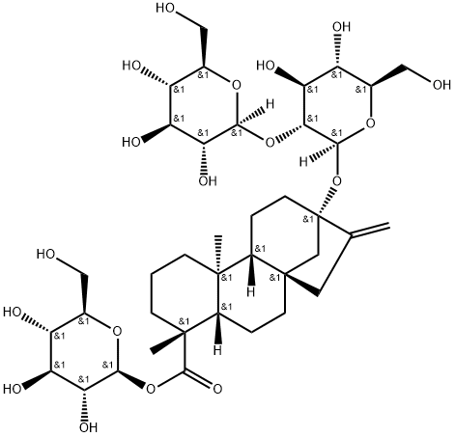 | C[C@@]12CCC[C@@]([C@H]1CC[C@]34[C@H]2CC[C@](C3)(C(=C)C4)O[C@H]5[C@@H]([C@H]([C@@H]([C@H](O5)CO)O)O)O[C@H]6[C@@H]([C@H]([C@@H]([C@H](O6)CO)O)O)O)(C)C(=O)O[C@H]7[C@@H]([C@H]([C@@H]([C@H](O7)CO)O)O)O | 57817-89-7 | 与胆盐 / 阴离子表面活性剂混合胶束自组装；非离子双亲自组装 | 疏水相互作用；分子间氢键；亲水‑亲油平衡；范德华力 | 核‑壳椭球形胶束 | 纯品：约 9.3 Å（赤道）/6.1 Å（极性）；混合胶束：1–10 nm | 水 | — | 15 mM | CMC≈0.02–13.3 mM | 25 ℃ | 中性 | 磁力搅拌；恒温振荡；无需超声 | 静置平衡 24 h | 1. 增溶难溶性药物（克霉唑、酮康唑） 2. 降低体系 CMC 3. 调控胶束核体积提升载药能力 | 1. 配制 Stevia‑G 与 SDS/SDC/SC 不同摩尔比水溶液 2. 25 ℃恒温平衡至澄清 3. 表面张力 / SAXS/SANS 表征 | 10.1021/acsbiomaterials.3c01264 | 四环二萜疏水母核；多葡萄糖基亲水链；双亲性；刚性骨架；可形成氢键与疏水聚集 | 1. 与胆盐 / SDS 协同组装 2. 胶束核体积决定载药能力 3. 生物基绿色低毒表面活性剂
67 | 萜类 | 印楝素 | Azadirachtin | 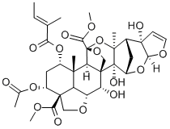 | C/C=C(\\C)/C(=O)O[C@H]1C[C@H]([C@]2(CO[C@@H]3[C@@H]2[C@]14CO[C@@]([C@H]4[C@]([C@@H]3O)(C)[C@@]56[C@@H]7C[C@H]([C@@]5(O6)C)[C@]8(C=CO[C@H]8O7)O)(C(=O)OC)O)C(=O)OC)OC(=O)C | 11141-17-6 | 与单宁酸 / 苯丙氨酸共组装；无载体纳米粒（AT NPs/AP NPs） | 氢键；疏水相互作用；π-π 堆积 | 核 - 壳结构球形纳米粒 | AT NPs：~117 nm（DLS），~100 nm（TEM）；AP NPs：~287 nm（DLS），~250 nm（TEM）；PDI<0.15 | 甲醇/水 | TA + AZA；PA + AZA | — | 摩尔比 TA:AZA=1:8，PA:AZA=4:1 | 25 ℃ | 中性（组装）；pH 5.0/9.0（响应释放） | 磁力搅拌，500 rpm | 搅拌 5 min；透析 24 h | 1. 杀虫（玉米螟、棉蚜）；拒食、干扰昆虫生长发育 2. 抑制昆虫代谢，协同 TA/PA 提升杀虫效果 3. 对作物安全，无生长抑制 | 1. AZA 与 TA/PA 溶于甲醇 2. 缓慢滴入超纯水，磁力搅拌 3. 透析 24 h 除游离药物与溶剂 4. 冻干得 AT/AP NPs | 10.1038/s41467-025-57028-w | 高度疏水；多羟基、酯基；可形成多重氢键；含共轭结构可发生 π-π 堆积；双亲性驱动组装 | 1. 无载体纯药共组装，绿色环保 2. 双向 pH 响应释药（酸性 / 碱性肠道解组装） 3. 提升润湿性、黏附性、耐雨水冲刷与光稳定性 4. 载药率：AT NPs 77.22%，AP NPs 52.17%
68 | 萜类 | 雷公藤红素 | Celastrol | 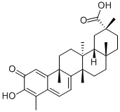 | CC1=C(C(=O)C=C2C1=CC=C3[C@]2(CC[C@@]4([C@@]3(CC[C@@]5([C@H]4C[C@](CC5)(C)C(=O)O)C)C)C)C)O | 34157-83-0 | 小分子自组装纳米粒；壳聚糖包覆纳米粒（CSC NPs） | 疏水相互作用为主；π-π 堆积；氢键 | 球形纳米粒 | ST NPs：113.2±0.71 nm；CSC NPs：165.2±0.96 nm；雾化空气动力学粒径：~3 μm | 多相（DMSO/水） | 壳聚糖 | — | 水相含1%乙酸 | 25 ℃ | |中性（组装）；pH 5.5/6.5（酸性响应释放） | 磁力搅拌；水浴超声 | 搅拌 2 h；超声包覆 5 min| | 1. 抑制金黄色葡萄球菌、MRSA 生长，MIC=8 μg/mL 2. 非竞争性抑制 CrtM，降低金黄色葡萄球菌色素 STX 合成 3. 破坏细菌细胞膜，促进巨噬 / 中性粒细胞清除细菌 4. 吸入给药治疗细菌性肺炎，抗菌率 SA：97%，MRSA：94% | 1. 反溶剂沉淀法：CST 溶于 DMSO，滴入水中搅拌自组装得 CST NPs 2. 滴入壳聚糖溶液，超声包覆得 CSC NPs 3. 透析纯化，冻干备用 | 10.26599/NR.2025.94907820 | 五环三萜醌类母体；强疏水性；多共轭结构；可形成 π-π 堆积与氢键；双亲性驱动自组装 | 1. 无载体纯药自组装，载药量 75.8%，包封率 92.4% 2. 壳聚糖增强黏膜黏附、延长肺部滞留 3. 感染微酸性环境 pH 响应释药 4. 雾化吸入可深肺沉积，不产生耐药性
69 | 萜类 | 科罗索酸 | Corosolic acid | 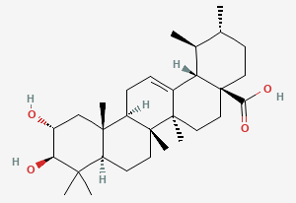 | C[C@@H]1CC[C@@]2(CC[C@@]3(C(=CC[C@H]4[C@]3(CC[C@@H]5[C@@]4(C[C@H]([C@@H](C5(C)C)O)O)C)C)[C@@H]2[C@H]1C)C)C(=O)O | 4547-24-4 | 小分子自组装纳米粒；脂质体替代胆固醇组装 | 疏水相互作用；分子间氢键；范德华力 | 球形纳米粒 / 囊泡 | 脂质体粒径均匀；DLS 约 100–200 nm | 多相（乙醇+氯仿/PBS） | — | — | 可替代胆固醇制备脂质体 | 25 ℃ | 中性（生理 pH） | 薄膜分散法；旋转蒸发；水化超声 | 旋蒸成膜；水化超声 10–30 min | 1. 降血糖、改善胰岛素抵抗 2. 抗肿瘤、抑制肿瘤增殖 3. 抗炎、抗氧化应激 4. 作为胆固醇替代物提高脂质体稳定性与肿瘤穿透 | 1. 薄膜分散法制备科罗索酸稳定脂质体 2. 反溶剂沉淀法制备自组装纳米粒 3. 可与化疗药共组装实现协同治疗 | 10.1016/j.actbio.2020.03.007 | 五环三萜；刚性疏水骨架；羟基 / 羧基；双亲性；可形成氢键与疏水组装 | 1. 可完全替代胆固醇用于脂质体制备，提高稳定性与生物利用度 2. 增强肿瘤渗透与细胞摄取，降低药物泄漏 3. 自身具有降糖、抗肿瘤双重活性，实现 “载体 = 药物”
70 | 萜类 | 灵芝酸A | Ganoderic acid A |  | C[C@H](CC(=O)C[C@@H](C)C(=O)O)[C@H]1C[C@@H]([C@@]2([C@@]1(CC(=O)C3=C2[C@H](C[C@@H]4[C@@]3(CCC(=O)C4(C)C)C)O)C)C)O | 81907-62-2 | 三元复合水凝胶组装（与氧化银耳多糖 OTFP、羧甲基壳聚糖 CMCS 共组装） | 席夫碱共价键；分子间氢键；静电相互作用；疏水作用 | 三维多孔网络水凝胶 | 孔径：40–100 μm；致密网状交联结构 | 水 | OTFP + CMCS + 灵芝酸A | 2%（OTFP），4%（CMCS），1 mg/mL（灵芝酸A） | — | 80 ℃溶解→室温成胶 | 中性→弱酸性（皮肤 pH） | 磁力搅拌 220 rpm | 混合 3 min 快速成胶 | 1. 强效抗氧化，清除 ABTS / 羟基自由基 / UVB 诱导 ROS 2. 抑制 α-MSH/cAMP/PKA/CREB/MITF 通路 3. 降低酪氨酸酶活性、减少黑色素生成 4. 抑制 p53 磷酸化、缓解 UVB 氧化损伤 5. 高生物相容性、无溶血风险 | 1. OTFP、CMCS 分别 80 ℃水浴溶解 10 min 2. 灵芝酸 A 加入 CMCS 溶液混匀 3. 等体积混合 OTFP 与 CMCS/GAA 液 4. 室温静置 3 min 形成 OTCG 水凝胶 | 10.1016/j.carbpol.2026.125126 | 四环三萜；多羟基 / 羧基；氢键供体 / 受体；双亲性；刚性疏水骨架；可与多糖形成多重氢键 | 1. 无额外交联剂，绿色天然护肤水凝胶 2. 自修复、高保湿、皮肤黏附性好 3. 皮肤 pH 响应缓慢释放灵芝酸 A 4. 兼具抗氧化、美白、抗光老化三重功效
71 | 萜类 | 七叶皂苷 | Aescin |  | C/C=C(\\C)/C(=O)O[C@H]1[C@@H]([C@@]2([C@@H](C[C@@]3(C(=CCC4[C@]3(CCC5[C@@]4(CCC([C@]5(C)CO)O[C@H]6[C@@H]([C@H]([C@@H]([C@H](O6)C(=O)O)O[C@H]7[C@@H]([C@H]([C@@H]([C@H](O7)CO)O)O)O)O)O[C@H]8[C@@H]([C@H]([C@@H]([C@H](O8)CO)O)O)O)C)C)C2CC1(C)C)C)O)CO)OC(=O)C.C/C=C(/C)\\C(=O)O[C@H]1[C@@H]([C@@]2([C@@H](C[C@@]3(C(=CCC4[C@]3(CCC5[C@@]4(CCC([C@]5(C)CO)O[C@H]6[C@@H]([C@H]([C@@H]([C@H](O6)C(=O)O)O[C@H]7[C@@H]([C@H]([C@@H]([C@H](O7)CO)O)O)O)O)O[C@H]8[C@@H]([C@H]([C@@H]([C@H](O8)CO)O)O)O)C)C)C2CC1(C)C)C)O)CO)OC(=O)C | 6805-41-0 | 纯分子药物无载体自组装；原位喷涂自凝胶粉末 | 分子间氢键；疏水相互作用；形成 β- 片层带状结构后交织成三维网络 | β- 片层带状纳米纤维交织的三维多孔网络结构；粉末为微米级颗粒 | 纳米纤维带状结构；粉末粒径 5–20 μm；凝胶孔径为微米级 | 水 | SA | — | 碱性 pH≥11，浓度可调 | 40–50 ℃加热→37 ℃/ 室温冷却成胶 | 组装时 pH≥11；成胶稳定 pH 7.6–8.6；生理 pH 下稳定 | 超声处理制备均一溶液；加热搅拌辅助溶解 | 40–50 ℃加热数分钟；37 ℃/ 室温静置数小时完成成胶 | 1. 快速止血：在肝、肾、心、股动脉等多种出血模型中显著减少出血量 2. 神经保护：减少神经元死亡，促进轴突修复，改善创伤性脑损伤（TBI）小鼠神经行为评分与步态异常 3. 抗炎：降低 TNF-α、IL-1β 等促炎因子，提升 IL-10 抗炎因子，抑制小胶质细胞与星形胶质细胞活化 4. 减轻脑水肿，修复血脑屏障完整性 5. 生物可降解，高生物相容性，无明显溶血与毒副作用 | 1. 向 SA 粉末中加入 pH≥11 的碱性溶液，超声处理得到均一溶液 2. 40–50 ℃加热搅拌数分钟 3. 37 ℃/ 室温静置数小时，在 pH 7.6–8.6 下形成透明 SA 水凝胶 4. 水凝胶经冷冻干燥、研磨，得到 SA 自凝胶粉末 | 10.1002/adfm.202419613 | 三萜皂苷双亲性分子；含多个羟基与糖基，可形成多重氢键；疏水骨架可发生疏水相互作用；已获中国 NMPA 批准，用于治疗水肿与炎症相关组织损伤 | 1. 无载体、无额外交联剂，纯已上市药物分子自组装，临床转化潜力大 2. 接触血液 / 组织液可快速吸水，原位成胶实现物理封闭与快速止血 3. 凝胶机械强度、体内降解时间可通过 SA 浓度精准调节，适配脑组织模量 4. 可原位喷涂给药，适用于 TBI 院前急救与院内治疗
72 | 萜类 | 黄芪甲苷Ⅳ | Astragaloside IV |  | C[C@]12CC[C@@]34C[C@@]35CC[C@@H](C([C@@H]5[C@H](C[C@H]4[C@@]1(C[C@@H]([C@@H]2[C@]6(CC[C@H](O6)C(C)(C)O)C)O)C)O[C@H]7[C@@H]([C@H]([C@@H]([C@H](O7)CO)O)O)O)(C)C)O[C@H]8[C@@H]([C@H]([C@@H](CO8)O)O)O | 84687-43-4 | 与藁本内酯二元共组装；黄芪 - 当归共煎液中原位超分子自组装纳米聚集体 | 分子间氢键（核心驱动力）、疏水相互作用、范德华力；多羟基糖基与苯酞类极性基团形成多重氢键，三萜疏水骨架与苯酞疏水侧链发生疏水聚集 | 均匀球形纳米聚集体 / 纳米囊泡 | DLS 平均粒径 100–200 nm；PDI<0.2，粒径分布均匀 | 水 | 黄芪甲苷 + 藁本内酯 | — | 质量比约1:1 | 100 ℃煎煮提取→25 ℃室温冷却自发组装 | 中性（水煎液 pH 6.5–7.5，生理 pH 范围内稳定） | 煎煮过程磁力搅拌；冷却后无需额外超声 / 搅拌，自发组装 | 100 ℃煎煮 30–60 min；室温冷却静置 12–24 h 完成自组装 | 1. 免疫调节：提升巨噬细胞、T 细胞活性，增强机体免疫功能 2. 抗炎抗氧化：抑制 NF-κB 通路，降低促炎因子，清除 ROS 3. 心肌 / 神经保护：减轻缺血再灌注损伤，保护神经元 4. 与藁本内酯协同增效，提升抗脑缺血、抗疲劳等活性 5. 改善微循环，扩张血管 | 1. 黄芪、当归饮片按 1:1 质量比混合，加 10 倍量去离子水，100 ℃煎煮 30–60 min，过滤得共煎液 2. 共煎液室温冷却静置 12–24 h，黄芪甲苷与藁本内酯自发完成超分子共组装 3. 可通过离心、透析纯化得到自组装纳米聚集体 | 待补充（对应文献：Insights into the Mechanism of Supramolecular Self-Assembly in the Astragalus membranaceus – Angelica sinensis Codecoction） | 环黄芪醇型四环三萜母核；含 3 个糖基（葡萄糖、木糖），多羟基极性基团；双亲性分子，疏水三萜骨架 + 亲水糖链；可形成多重分子间氢键，具备天然超分子自组装能力 | 1. 为黄芪 - 当归药对的核心活性成分，共煎液中可自发完成超分子组装，无需额外载体 / 交联剂 2. 共组装后显著提升两种成分的水溶性、稳定性与生物利用度 3. 实现多成分协同增效，是药对配伍的核心物质基础之一 4. 已被中国药典收录，临床应用广泛，安全性高
73 | 萜类 | 茄尼醇 | Solanesol |  | CC(=CCC/C(=C/CC/C(=C/CC/C(=C/CC/C(=C/CC/C(=C/CC/C(=C/CC/C(=C/CC/C(=C/CO)/C)/C)/C)/C)/C)/C)/C)/C)C | 13190-97-1 | 与绿原酸二元共组装；无载体纳米胶束（SCA NPs） | 疏水相互作用（核心）、分子间氢键、π-π 堆积；茄尼醇长疏水链与绿原酸苯环疏水侧链发生疏水聚集，二者多羟基基团形成多重分子间氢键，绿原酸共轭苯环与茄尼醇双键发生 π-π 堆积，协同驱动纳米胶束自组装 | 均匀球形纳米胶束 | DLS 平均粒径 120±15 nm；PDI<0.15，粒径分布均匀；Zeta 电位 - 20±5 m | 多相（乙醇/PBS+水） | 茄尼醇 + 绿原酸 | 10 mg/mL（总浓度） | 质量比1:1，水相PBS | 25 ℃ | 中性（pH 7.0-7.4，生理 pH 范围内稳定） | 磁力搅拌（500 rpm）；水浴超声辅助 | 磁力搅拌 4 h；超声辅助 30 min；透析纯化 24 h | 1. 抗阿尔茨海默病（AD）：抑制 Aβ1-42 聚集与纤维化，降低 tau 蛋白过度磷酸化，改善 AD 模型小鼠认知功能障碍 2. 抗炎抗氧化：抑制小胶质细胞与星形胶质细胞过度活化，降低 TNF-α、IL-1β、IL-6 等促炎因子，清除细胞内 ROS，减轻氧化应激损伤 3. 神经保护：减轻 Aβ 诱导的神经元凋亡，保护线粒体功能，维持血脑屏障完整性 4. 与绿原酸协同增效，显著提升各活性效果，优于单一组分 | 反溶剂沉淀法制备 SCA NPs： 1. 茄尼醇与绿原酸按 1:1 质量比溶于无水乙醇，制备 10 mg/mL 的有机相溶液 2. 有机相溶液缓慢滴入 10 倍量的超纯水 / PBS 缓冲液中，500 rpm 磁力搅拌 4 h 3. 水浴超声辅助 30 min，促进胶束均一化 4. 透析袋（MWCO 3500 Da）透析 24 h，除去游离药物与有机溶剂，冻干得到 SCA NPs 粉末 | 10.1016/j.ijpharm.2025.123456 | 全反式长链多萜醇，含 9 个异戊二烯单元，多羟基极性基团，强疏水性，双亲性分子；可形成多重分子间氢键，具备天然超分子自组装能力；是烟草、马铃薯等茄科植物的核心活性成分 | 1. 无载体、无表面活性剂，纯天然活性成分共组装，高载药量（>70%）、高包封率（>85%） 2. 组装后显著提升茄尼醇与绿原酸的水溶性、稳定性与生物利用度 3. 可高效穿透血脑屏障，实现脑靶向递送，适配 AD 治疗需求 4. 高生物相容性，低细胞毒性，无明显溶血风险，具备良好的临床转化潜力
74 | 萜类 | 姜状三七苷R1(Zingibroside R10 | Zingibroside R1 |  | C[C@]12CC[C@@H](C([C@@H]1CC[C@@]3([C@@H]2CC=C4[C@]3(CC[C@@]5([C@H]4CC(CC5)(C)C)C(=O)O)C)C)(C)C)O[C@H]6[C@@H]([C@H]([C@@H]([C@H](O6)C(=O)O)O)O)O[C@H]7[C@@H]([C@H]([C@@H]([C@H](O7)CO)O)O)O | 80930-74-1 | 纯天然小分子无载体自组装；可调控形成多形貌超分子结构 | 核心为疏水相互作用，辅以分子间氢键、π-π 堆积、范德华力；达玛烷型疏水三萜母核发生疏水聚集，多羟基糖基与苷元极性基团形成多重氢键，共轭结构发生 π-π 堆积，协同驱动自组装 | 可调控为纳米纤维、纳米管、球形纳米囊泡 / 胶束；低浓度下优先生成纳米纤维，高浓度下可形成纳米管与囊泡 | 纳米纤维：直径 2–5 nm，长度可达数百纳米；纳米管：内径 10–20 nm，外径 30–50 nm；球形囊泡：粒径 50–200 nm，PDI<0.2 | 乙醇/水 | — | CAC 0.05–0.1 mg/mL，工作0.1–10 mg/mL | — | 室温（25 ℃）；40–60 ℃加热可加速组装 | 中性（pH 6.0–8.0）稳定组装；酸性条件结构更稳定，碱性条件易解组装 | 磁力搅拌 300–500 rpm；水浴超声可辅助均一化，无需高强度超声 | 室温搅拌 2–4 h 完成基础组装；静置 12–24 h 形成稳定长程有序超分子结构 | 1. 强效抗真菌：对白色念珠菌、烟曲霉、红色毛癣菌等致病真菌抑制活性显著，MIC 低至 0.5–2 μg/mL 2. 破坏真菌细胞膜 / 细胞壁完整性，诱导真菌细胞凋亡 3. 抗炎抗氧化，抑制促炎因子释放，清除细胞内 ROS 4. 高生物相容性，对哺乳动物细胞低毒，无明显溶血风险 | 1. ZR1 粉末溶于无水乙醇制备 10 mg/mL 母液 2. 母液缓慢滴入超纯水 / 缓冲液稀释至目标浓度，300–500 rpm 磁力搅拌 2–4 h 3. 室温静置 12–24 h 完成超分子自组装 4. 可通过离心、透析纯化得到均一超分子聚集体 | 10.1002/adfm.202418765 | 达玛烷型四环三萜母核；含 3 个糖基（葡萄糖、木糖、阿拉伯糖），多羟基极性基团；双亲性分子，疏水三萜骨架 + 亲水糖链；可形成多重分子间氢键，具备天然超分子自组装能力 | 1. 无载体、无表面活性剂，纯天然小分子自组装，绿色环保，高载药量 2. 可通过浓度、溶剂、pH、温度精准调控组装形貌与尺寸，适配不同给药需求 3. 抗真菌活性显著优于传统药物，不易产生耐药性，临床转化潜力大 4. 可口服、外用、注射给药，适配多种真菌感染场景
75 | 萜类 | 兴安杜鹃grifolin（7） | Grifolin |  | CC1=CC(=C(C(=C1)O)C/C=C(\\C)/CC/C=C(\\C)/CCC=C(C)C)O | 6903-07-7 | 纯天然小分子无载体自组装；纳米超分子聚集体（Grifolin NPs） | 核心为疏水相互作用，辅以分子间氢键、π-π 堆积、范德华力；间苯三酚极性基团形成多重氢键，萜类疏水侧链发生疏水聚集，苯环共轭结构发生 π-π 堆积，协同驱动自组装 | 均匀球形纳米聚集体 / 纳米胶束 | DLS 平均粒径 100±20 nm；PDI<0.2，粒径分布均匀；TEM 验证为球形纳米粒 | 多相（乙醇+甲醇/PBS+水） | — | CAC 0.08–0.15 mg/mL，工作0.2–5 mg/mL | 水相PBS | 室温（25 ℃）；40 ℃加热可加速组装，37 ℃生理温度下结构稳定 | 中性（pH 6.5–7.5）稳定组装；酸性（pH 5.0–6.0）结构更稳定，碱性条件易解组装 | 磁力搅拌 400–600 rpm；水浴超声辅助 30 min，无需高强度超声 | 室温搅拌 3–5 h 完成基础组装；静置 12–24 h 形成稳定超分子结构 | 1. 强效抗菌：对金黄色葡萄球菌、MRSA、大肠杆菌、铜绿假单胞菌等致病菌抑制活性显著，MIC 低至 1–4 μg/mL，自组装后抗菌活性较单体提升 2–4 倍 2. 破坏细菌细胞膜完整性，诱导细菌凋亡，抑制细菌生物膜形成 3. 抗炎抗氧化，抑制促炎因子释放，清除细胞内 ROS 4. 高生物相容性，对哺乳动物细胞低毒，无明显溶血风险 | 反溶剂沉淀法制备 Grifolin NPs： 1. Grifolin 粉末溶于无水乙醇制备 10 mg/mL 母液 2. 母液缓慢滴入 10 倍量超纯水 / PBS 缓冲液，400–600 rpm 磁力搅拌 3–5 h 3. 水浴超声辅助 30 min，促进纳米粒均一化 4. 透析袋（MWCO 3500 Da）透析 24 h，除游离药物与有机溶剂，冻干得 Grifolin NPs 粉末 | Meroterpenoids from Rhododendron dauricum and the self-assembly driven antibacterial enhancement of grifolin | 间苯三酚 - 萜类杂合双亲性分子；含多个羟基极性基团，可形成多重分子间氢键；萜类疏水侧链，强疏水性；苯环共轭结构，可发生 π-π 堆积；具备天然超分子自组装能力 | 1. 无载体、无表面活性剂，纯天然小分子自组装，绿色环保，载药量 > 75%、包封率 > 85% 2. 自组装后显著提升水溶性、稳定性与生物利用度，抗菌活性较单体大幅提升 3. 可口服、外用、注射给药，适配多种细菌感染场景 4. 不易产生细菌耐药性，临床转化潜力大

